2. Kiểu dữ liệu
2. Kiểu dữ liệu
 | Biến trên thực tế là bộ nhớ để lưu một giá trị nào đó.
 | Khi khai báo biến tức là ta đang khai báo với hệ thống dành riêng không gian trong bộ nhớ.
 | Dựa trên kiểu dữ liệu của một biến, hệ điều hành cấp phát bộ nhớ và quyết định cái gì có thể được lưu giữ trong bộ nhớ dành riêng đó.

 | Trong Java có 2 kiểu dữ liệu có sẵn:
 |  | ・Primitive (kiểu dữ liệu gốc): bao gồm Boolean, Char, Byte, Short, Int, Long, Float, Double
 |  | ・Non-primitive (kiểu dữ liệu đối tượng): bao gồm String, Array, …

 | 2.1. Kiểu Primitive
 |  | Giá trị mặc định và bộ nhớ của mỗi kiểu dược tóm tắt ở bản sau đây:

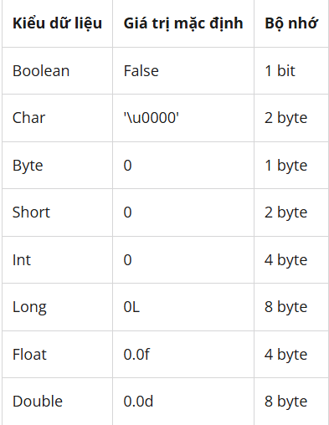

 |  | 2.1.1. Boolean
 |  |  | Đây là kiểu dữ liệu có bộ nhớ lưu trữ nhỏ nhất, chỉ có 1 bit.
 |  |  | Kiểu dữ liệu này được dùng để lưu trữ hai trạng thái true hoặc false Giá trị mặc định là false.
 |  |  | Khai báo: boolean extractall = true

 |  | 2.1.2. Char
 |  |  | Kiểu dữ liệu này có thể dùng để lưu kí tự hoặc số nguyên không âm,
 |  |  | Có kích thước 2 byte. Giá trị nhỏ nhất là '\u0000' (hoặc 0) và giá trị lớn nhất là '\uffff' (hoặc 65,535).
 |  |  | Khai báo: char name ='A'

 |  | 2.1.3. Byte
 |  |  | Kiểu dữ liệu này dùng để lưu số nguyên (âm hoặc dương), có kích thước 1 byte.
 |  |  | Giá trị nhỏ nhất là -128 (-2^7) và giá trị lớn nhất là 127 (2^7 -1) Giá trị mặc định là 0.
 |  |  | Khai báo: byte x = 1 , byte y = -1

 |  | 2.1.4. Short
 |  |  | Dùng để lưu dữ liệu có kiểu số nguyên, nhưng kích cỡ lớn hơn byte. Bộ nhớ kiểu dữ liệu này là 2 byte.
 |  |  | Giá trị nhỏ nhất là -32,768 (-2^15) và giá trị lớn nhất là 32,767 (2^15 -1) Giá trị mặc định là 0.
 |  |  | Khai báo: short t = 50, short z = -50

 |  | 2.1.5. Int
 |  |  | Đây cũng là kiểu dữ liệu dùng để lưu kiểu số nguyên, kích cỡ 4 byte (lớn hơn byte và short).
 |  |  | Giá trị nhỏ nhất là - 2,147,483,648.(-2^31) và giá trị lớn nhất là 2,147,483,647 (2^31 -1)
 |  |  | Thông thường, int được sử dụng làm kiểu dữ liệu mặc định cho các giá trị nguyên. Giá trị mặc định là 0.
 |  |  | Khai báo: int a = 500, int b = -500

 |  | 2.1.6. Long
 |  |  | Kiểu dữ liệu dùng để lưu số nguyên lớn nhất là Long. Kích cỡ của nó lên đến 8 byte.
 |  |  | Giá trị nhỏ nhất là -9,223,372,036,854,775,808.(-2^63) và lớn nhất là 9,223,372,036,854,775,807 (2^63 -1) Kiểu này được sử dụng khi cần một dải giá trị rộng hơn int. Giá trị mặc định là 0L.
 |  |  | Khai báo: long a = 100000L, int b = -100000L

 |  | 2.1.7. Float
 |  |  | Float là kiểu dữ liệu lưu số thực, kích cỡ 4 byte. Giá trị mặc định là 0.0f.
 |  |  | Kiểu Float không bao giờ được sử dụng cho các giá trị chính xác như currency.
 |  |  | Khai báo: float jpy = 22.2f

 |  | 2.1.8. Double
 |  |  | Double cũng là kiểu dữ liệu để lưu số thực, nhưng kích thước dữ liệu lớn hơn Float. Bộ nhớ của nó là 8 byte.
 |  |  | Thông thường, kiểu dữ liệu này được sử dụng làm kiểu mặc định cho các giá trị decimal.
 |  |  | Kiểu double cũng không bao giờ được sử dụng cho các giá trị chính xác như currency. Giá trị mặc định là 0.0d.
 |  |  | Khai báo: double ct = 676.7

 | 2.2. Kiểu Non - Primitive
 |  | Trong Java tồn tại kiểu biến đối tượng, được tạo bằng cách sử dụng các constructor đã được định nghĩa của các class.
 |  | Chúng được sử dụng để truy cập các đối tượng. Những biến này được khai báo ở kiểu cụ thể và không thể thay đổi được
 |  | Giá trị mặc định của kiểu biến đối tượng là null.
 |  | Có thể sử dụng biến đối tượng để tham chiếu tới bất kỳ đối tượng nào trong kiểu được khai báo hoặc bất kỳ kiểu tương thích nào.

5. Interface và Abstract
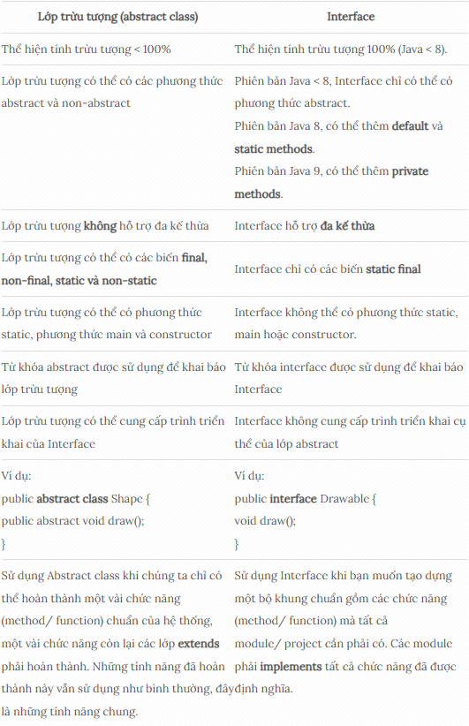
5. Interface và Abstract
 | 5.1. Abstract
 |  | Lớp trừu tượng (Abstract Class) là một loại lớp đặc biệt không thể khởi tạo được và nó hoạt động như một lớp cơ sở cho các lớp khác.
 |  | Mục đích của Abstract Class là cung cấp các chức năng cơ bản mặc định hoặc các chức năng chung chung mà các lớp dẫn suất có thể thực hiện và ghi đè.
 |  | Nghĩa là, bạn có thể viết định nghĩa cho phương thức trong Abstract Class, các phương thức trong Abstract Class có thể vừa trừu tượng vừa cụ thể.
 |  | Các tính chất của Abstract Class:
 |  |  | ・Một Abstract Class không thể được khởi tạo.
 |  |  | ・Abstract Class có thể chứa các phương thức trừu tượng và cụ thể (abstract method – virtual method).
 |  |  | ・Một Abstract Class không thể là một Sealed Class. Vì Sealed Class không cho phép kế thừa.
 |  |  | ・Không thể kế thừa từ một Class hay Interface.
 |  |  | ・Lớp dẫn xuất từ Abstract Class phải implement tất cả các abstract methods của Abstract Class đó.
 |  |  | ・Trong Abstract Class thì các abstract method chỉ có khai báo. Còn virtual method thì có thể được định nghĩa.
 |  |  | ・Abstract Class có thể dùng các access modifiers như: private, protected, internal. Nhưng các abstract/virtual methods thì không thể dùng private.
 |  |  | ・Abstract Class có thể có contructor, destructor, constants, fields
 |  |  | ・Một classchỉ có thể kế thừa một Abstract class
 |  |  | ・Không hỗ trợ đa kế thừa.

 |  | Cú pháp:
 |  |  | <PhamViTruyCap> abstract class <TenLop> {
 |  |  | ....
 |  |  | }

 |  | 5.1.1. Phương thức trừu tượng trong Java
 |  |  | ・Một phương thức được khai báo là abstract và không có trình triển khai thì đó là phương thức trừu tượng (abstract method).
 |  |  | ・Nếu bạn muốn một lớp chứa một phương thức cụ thể nhưng bạn muốn triển khai thực sự phương thức đó để được quyết định bởi các lớp con, thì bạn có thể khai báo phương thức đó trong lớp cha ở dạng abstract.
 |  |  | ・Từ khóa abstract được sử dụng để khai báo một phương thức dạng abstract. Phương thức abstract sẽ không có định nghĩa, được theo sau bởi dấu chấm phẩy, không có dấu ngoặc nhọn theo sau.
 |  |  | ・Lớp con bắt buộc phải cài đặt (implement) tất cả các phương thức trừu tượng của lớp cha

 |  |  | Cú pháp:
 |  |  |  | <PhamViTruyCap> abstract void <TenPhuongThuc>();

 | 5.2. Interface
 |  | Có thể hiểu đơn giản Interface là một bản thiết kế cho bất kì class muốn thực hiện nó.
 |  | Nghĩa là nó chỉ có phần khai báo các phương thức/sự kiện và thuộc tính.
 |  | Các class muốn thực hiện Interface này sẽ viết code implement cho tất cả các khai báo của Interface này.
 |  | Các tính chất của Interface
 |  |  | ・Interface không cung cấp việc kế thừa như Class hay Abstract Class mà nó chỉ khai báo phương thức/sự kiện để các lớp khác thực hiện nó.
 |  |  | ・Nó không được khởi tạo nhưng nó có thể được tham chiếu bởi đối tượng của lớp thực hiện nó.
 |  |  | ・Không có interface lồng nhau (nested interface)
 |  |  | ・Không có constructor, destructor, constants, static và variable.
 |  |  | ・Một interface có thể kế thừa từ một hoặc nhiều interface khác.
 |  |  | ・Một interface có thể mở rộng một interface khác.
 |  |  | ・Một class có thể implement một hoặc nhiều interfaces (đa kế thừa)
 |  |  | ・Mọi phương thức, property đều mặc định là public.

 |  | Cú pháp:
 |  |  | <PhamViTruyCap> interface class <TenLop> {
 |  |  | ....
 |  |  | }

 | 5.3. So sánh Abstract và Interface

6. String
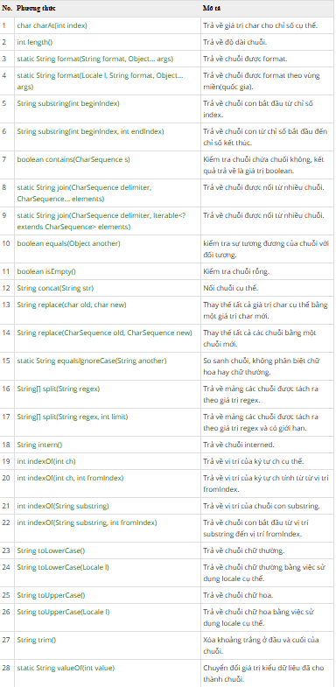
6. String
 | String được định nghĩa là một chuỗi hoặc một mảng ký tự.
 | String trong Java không phải là một kiểu dữ liệu nguyên thủy mà là một đối tượng của lớp class String.
 | String trong Java là một trong những lớp phổ biến nhất và được sử dụng rộng rãi trong lập trình Java.
 | String là một mảng các ký tự, và do bản chất của mảng là bất biến nên String là một đối tượng bất biến, có nghĩa là chúng không đổi và không thể thay đổi sau khi tạo đối tượng.

 | Cú pháp cơ bản để khai báo String trong Java:

 |  | String <String_variable_name> = “<sequence_Of_Strings>” ;

 | Trong Java, bạn có thể làm việc với dữ liệu ký tự, có thể là ký tự đơn hoặc một nhóm ký tự (Chuỗi) theo 4 cách dưới đây:
 |  | ・Lớp ký tự: Lớp này là một lớp wrapper mà đối tượng chứa dữ liệu ký tự đơn
 |  | ・Lớp chuỗi: Nó là một lớp mà các cá thể hoặc đối tượng của nó có thể chứa chuỗi không thay đổi hoặc không đổi (chuỗi bất biến)
 |  | ・Lớp StringBuffer: Các cá thể hoặc đối tượng của nó bằng có thể chứa các chuỗi có thể thay đổi
 |  | ・Lớp StringBuilder: Lớp này tượng tự như lớp StringBuffer, chứa một chuỗi các Chuỗi có thể thay đổi nhưng linh hoạt hơn lớp StringBuffer vì nó cung cấp nhiều tính năng sửa đổi hơn.

 | 6.1. Tạo string trong Java
 |  | Có 2 cách để tạo một đối tượng Chuỗi:

 |  | 6.1.2. Bằng cách sử dụng một chuỗi ký tự
 |  |  | Đây là cách phổ biến nhất để tạo Chuỗi. Java String có thể được tạo chỉ bằng cách sử dụng dấu ngoặc kép.

 |  | 6.1.3. Bằng cách sử dụng từ khóa “new”
 |  |  | Java String cũng có thể được tạo bằng cách sử dụng một từ khóa mới với hàm tạo String.
 |  |  | VD: String line = new String(“Welcome to TechVidvan Java Tutorial”);

 | 6.2. Phương thức của String trong Java

 |  | 6.2.1. Phương thức int length()
 |  |  | Phương thức này trả về chiều dài của chuỗi - là số ký tự của một chuỗi
 |  |  | stringName.length( ) ;

 |  | 6.2.2. Phương thức char charAt (int index)
 |  |  | Chúng ta sử dụng phương thức charAT trả lại giá trị ký tự tại một vị trí chính xác (chỉ mục) của một chuỗi.

 |  | 6.2.3. Phương thức String concat (String string1)
 |  |  | Phương thức concat () được sử dụng để nối hoặc thêm hai chuỗi vào một chuỗi duy nhất.
 |  |  | Phương thức này gắn đối số String của nó vào đối số chuỗi được chỉ định và trả về một thể hiện mới của lớp String.

 |  | 6.2.4. Phương thức chuỗi con (int beginIndex)
 |  |  | Phương thức chuỗi con với một đối số duy nhất được sử dụng để tạo các đối tượng hoặc thể hiện mới của lớp String từ các thể hiện hiện có của String.
 |  |  | Phương thức trả về chuỗi con từ chỉ mục được truyền dưới dạng đối số cho phương thức.

 |  | 6.2.5. Phương thức chuỗi con (int beginIndex, int endIndex)
 |  |  | Phương thức chuỗi con với hai đối số được sử dụng để tạo các đối tượng hoặc thể hiện mới của lớp String từ các thể hiện hiện có của String.
 |  |  | Phương thức trả về Chuỗi mới bằng cách sử dụng phạm vi chỉ mục bắt buộc (bao gồm chỉ mục bắt đầu và không bao gồm chỉ mục kết thúc).
 |  |  |  | sentence.substring(beginIndex, endIndex) ;

 |  | 6.2.6. Phương thức int CompareTo (String string1, String string2)
 |  |  | Khi chúng ta sử dụng phương thức CompareTo (),
 |  |  | phương thức này trả về một số nguyên cho biết so sánh từ vựng (theo thứ tự bảng chữ cái) của hai chuỗi.
 |  |  | Kết quả là âm nếu giá trị chữ cái tương đối của ký tự cụ thể của chuỗi đầu tiên nhỏ hơn giá trị của ký tự của chuỗi thứ hai trên cùng một vị trí.
 |  |  | Và nó là dương nếu chuỗi đầu tiên lớn hơn về mặt từ vựng so với chuỗi thứ hai. Nếu cả hai chuỗi đều giống nhau, thì giá trị không (0) được trả về.
 |  |  |  | string1.compareTo(string2) ;

 |  | 6.2.7. Phương thức String toLowerCase ()
 |  |  | Phương thức toLowerCase () chuyển đổi tất cả các ký tự của một chuỗi nhất định thành chữ thường.
 |  |  |  | sentence.toLowerCase() ;

 |  | 6.2.8. Phương thức string trim ()
 |  |  | Phương thức này trả về Chuỗi mới sau khi loại bỏ khoảng trắng ở cả hai đầu. Nó không ảnh hưởng đến khoảng trắng ở giữa Chuỗi.
 |  |  |  | sentence.trim() ;

 |  | 6.2.9. Các phương thức khác

8. Exception
8. Exception
 | Ngoại lệ (Exception) là một sự kiện xảy ra trong quá trình thực thi một chương trình Java, nó làm phá vỡ cái flow (luồng xử lý) bình thường của một chương trình, thậm chí chết chương trình.
 | Một ngoại lệ có thể xảy ra với nhiều lý do khác nhau, nó nằm ngoài dự tính của chương trình.
 | Một vài ngoại lệ xảy ra bởi lỗi của người dùng, một số khác bởi lỗi của lập trình viên và số khác nữa đến từ lỗi của nguồn dữ liệu vật lý. Chẳng hạn như:
 |  | ・Người dùng nhập dữ liệu không hợp lệ.
 |  | ・Truy cập ngoài chỉ số mảng.
 |  | ・Một file cần được mở nhưng không thể tìm thấy.
 |  | ・…

 | 8.1. Hệ thống cấp bậc của các lớp ngoại lệ trong Java
 |  | mô hình sơ đồ phân cấp của Exception trong java.
 |  |  | ・Class ở mức cao nhất là Throwable
 |  |  | ・Hai class con trực tiếp là
 |  |  |  | ・Error
 |  |  |  | ・Exception

 |  | Trong nhánh Exception có một nhánh con RuntimeException là các ngoại lệ sẽ không được java kiểm tra trong thời điểm biên dịch.

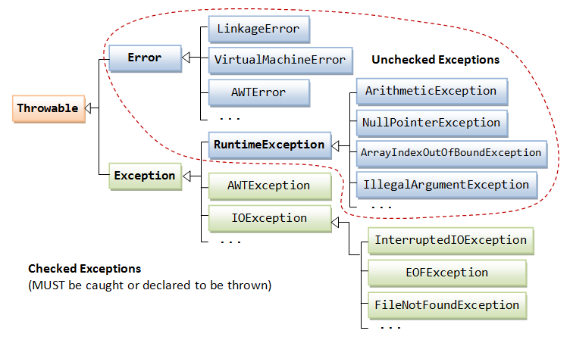

 | 8.2. Các loại Exception
 |  | Trong Java có 2 loại exception: checked và unchecked.
 |  |  | ・checked exception
 |  |  | ・unchecked exception
 |  | Tất cả các checked exception được kế thừa từ lớp Exception ngoại trừ lớp RuntimeException. RuntimeException là lớp cơ sở của tất cả các lớp unchecked exception
 |  | Đó cũng là dấu hiệu để nhận biết đâu là checked exception và đâu là unchecked exception.
 |  | Điểm khác biệt giữa các lớp checked và unchecked expcetion chính là thời điểm xác định được expcetion có thể xảy ra.

 |  | 8.2.1. Checked exceptions
 |  |  | Là loại exception xảy ra trong lúc compile time, nó cũng có thể được gọi là compile time exceptions.
 |  |  | Loại exception này không thể bỏ qua được trong quá trình compile, bắt buộc ta phải handle nó.
 |  |  | Các lớp extends từ lớp Throwable ngoại trừ RuntimeException và Error được gọi là checked exception.

 |  | 8.2.2. UnChecked exceptions
 |  |  | Là loại exception xảy ra tại thời điểm thực thi chương trình, nó cũng có thể gọi là runtime exceptions đó là programming bugs, lỗi logic của chương trình…
 |  |  | Loại exception này được bỏ qua trong quá trình compile, không bắt buộc ta phải handle nó.
 |  |  | Các lớp extends từ RuntimeException được gọi là unchecked exception.

 | 8.3. Error
 |  | Error là những vấn đề nghiêm trọng liên quan đến môi trường thực thi của ứng dụng hoặc hệ thống mà lập trình viên không thể kiểm soát. Nó thường làm chết chương trình.
 |  | Lớp Error định nghĩa các ngoại lệ mà không thể bắt (catch) từ chương trình.

 | 8.4. Các exception phổ biến
 |  | 8.4.1. ArithmeticException
 |  |  | Nếu chúng ta chia bất kỳ số nào cho số 0, xảy ra ngoại lệ ArithmeticException.

 |  | 8.4.2. NullPointerException
 |  |  | Nếu một bất kỳ biến nào có giá trị null, thực hiện bất kỳ hoạt động nào bởi biến đó sẽ xảy ra ngoại lệ NullPointerException.

 |  | 8.4.3. NumberFormatException
 |  |  | Một biến String có giá trị là các ký tự, chuyển đổi biến này thành số sẽ xảy ra NumberFormatException.

 |  | 8.4.4. ArrayIndexOutOfBoundsException
 |  |  | Nếu bạn chèn bất kỳ giá trị nào vào index sai, sẽ xảy ra ngoại lệ ArrayIndexOutOfBoundsException.

 |  | 8.4.5. ClassCastException
 |  |  | Nếu không thể chuyển kiểu object này sang kiểu object khác, sẽ xảy ra ngoại lệ ClassCastException.

 | 8.5. Xử lý ngoại lệ (Exception Handling) trong java
 |  | Xử lý ngoại lệ (Exception Handling) trong java là một cơ chế xử lý các lỗi runtime để có thể duy trì luồng bình thường của ứng dụng.
 |  | Quá trình xử lý exception được gọi là catch exception, nếu Runtime System không xử lý được ngoại lệ thì chương trình sẽ kết thúc.

 |  | 8.5.1. JVM xử lý Exceptions thế nào
 |  |  | Khi một method xảy ra ngoại lệ, trước tiên JVM tìm xử lý ngoại lệ phù hợp được xử dụng tại method ấy.
 |  |  | Nếu không có thì JVM tiếp tục tìm xử lý ngoại lệ phù hợp ở các method trên (là method gọi lớp hiện tại).
 |  |  | Nếu không có method nào có xử lý ngoại lệ phù hợp thì Thread mà đang thực hiện chuỗi method xảy ra ngoại lệ bị ngắt. Nếu thread ấy là thread main thì chết chương trình.

 |  | 8.5.2. Cú pháp xử lý ngoại lệ trong Java
 |  |  | 8.5.2.1. Cú pháp của khối lệnh try-catch

 |  |  | 8.5.2.2. Cú pháp của khối lệnh try-finally

 |  |  | 8.5.2.3. Cú pháp của khối lệnh try-catch-finally

9. Array
9. Array
 | Mảng (array) trong Java là một tập hợp các phần tử có cùng kiểu dữ liệu, có địa chỉ tiếp nhau trên bộ nhớ (memory).
 | Mảng có số phần tử cố định và bạn không thể thay đổi kích thước của nó.
 | Kiểu dữ liệu trong mảng có thể là kiểu nguyên thủy (primitive type) hoặc kiểu đối tượng (object).
 | Mảng trong Java là dựa trên chỉ mục (index), phần tử đầu tiên của mảng được lưu trữ tại chỉ mục 0.
 | Ngoài các mảng 1 chiều, đôi khi bạn cũng phải làm việc với mảng 2 chiều hoặc nhiều chiều. Một mảng 2 chiều, các phần tử của nó sẽ được đánh hai chỉ số, chỉ số hàng và chỉ số cột.

 | 9.1. Mảng một chiều
 |  | 9.1.1. Khai báo mảng trong java
 |  |  | khai báo một mảng, chưa chỉ rõ số phần tử
 |  |  | Kieu_du_lieu có thể là kiểu nguyên thủy (primitive) hoặc kiểu đối tượng (object).

 |  | 9.1.2.Khởi tạo số lượng phần tử của mảng

 |  | 9.1.3. Các phương thức tiện ích cho mảng 1 chiều (Arrays)
 |  |  | Java cung cấp cho bạn một số phương thức tĩnh tiện ích dành cho mảng, chẳng hạn: sắp xếp mảng, gán các giá trị cho toàn bộ các phần tử của mảng, tìm kiếm, so sánh mảng…
 |  |  | Các phương thức này được định nghĩa trong lớp Arrays.

 |  |  |  | // Chuyển một mảng có kiểu T sang danh sách (List) có kiểu T
 |  |  |  | // T là kiểu đối tượng (Object)
 |  |  |  | public static <T> List<T> asList(T... a)

 |  |  |  | // Tìm kiếm chỉ số của một giá trị xuất hiện trong mảng.
 |  |  |  | // (Sử dụng thuật toán tìm kiếm nhị phân (binary search))
 |  |  |  | public static int binarySearch(type[] a, type key)

 |  |  |  | // Sắp xếp các giá trị của mảng tăng dần
 |  |  |  | public static void sort(type[] a)

 |  |  |  | // Copy các phần tử của một mảng để tạo ra một mảng mới với độ dài chỉ định.
 |  |  |  | public static int[] copyOf(type[] original, type newLength)

 |  |  |  | // Copy một phạm vi chỉ định các phần tử của mảng để tạo một mảng mới
 |  |  |  | public static double[] copyOfRange(type[] original, int from, int to)

 |  |  |  | // So sánh hai mảng
 |  |  |  | public static boolean equals(type[] a, long[] a2)

 |  |  |  | // Gán cùng một giá trị cho tất cả các phần tử của mảng.
 |  |  |  | public static void fill(type[] a, type val)

 |  |  |  | // Chuyển một mảng thành chuỗi (string)
 |  |  |  | public static String toString(type[] a)

 | 9.2. Mảng hai chiều
 |  | Có 3 cách để khai báo một mảng 2 chiều

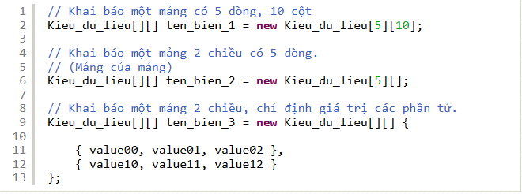

 |  | Nếu bạn khai báo một mảng của kiểu nguyên thủy( byte, char, double, float, long, int, short, boolean), các phần tử không được chỉ định giá trị, chúng sẽ có giá trị mặc định
 |  |  | ・Giá trị mặc định 0 ứng với các kiểu byte, double, float, long, int, short.
 |  |  | ・Giá trị mặc định false ứng với kiểu boolean.
 |  |  | ・Giá trị mặc định ‘\u0000’ (Ký tự null) ứng với kiểu char.
 |  | Ngược lại, nếu bạn khai báo một mảng của kiểu tham chiếu, nếu một phần tử của mảng không được chỉ định giá trị, nó sẽ có giá trị mặc định là null.

 | 9.3. Lợi thế và hạn chế của mảng trong Java
 |  | 9.3.1. Lợi thế
 |  |  | ・Cho phép xử lí nhiều thành phần dữ liệu trong cùng 1 thời điểm.
 |  |  | ・Bộ nhớ chỉ được cấp cho mảng khi mảng thực sự được sử dụng.
 |  |  | ・Truy cập ngẫu nhiên: chúng ta có thể lấy bất cứ dữ liệu nào ở tại bất cứ vị trí chỉ mục nào.

 |  | 9.3.2. Hạn chế
 |  |  | ・Giới hạn kích cỡ: Kích thước mảng cố định không thay đổi. Nó không tăng kích thước của nó tại runtime.
 |  |  |  | Để xử lý vấn đề này, Collection Framework được sử dụng trong Java.
 |  |  | ・Chỉ lưu trữ được duy nhất cùng một kiểu dữ liệu trong mảng

10. Collection
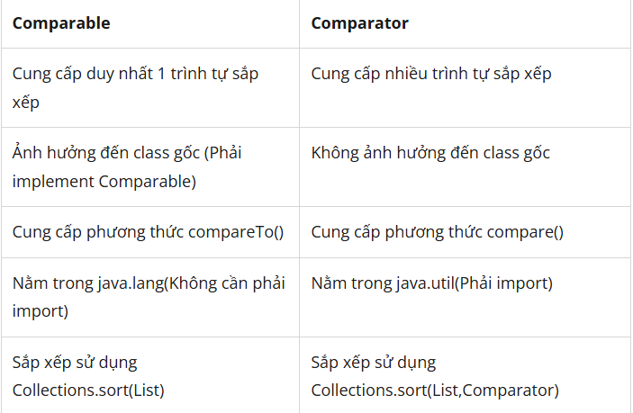
10. Collection
 | Java Collection Framework là một tập hợp các class và interface dùng để hỗ trợ trong việc thao tác lưu trữ và quản lý nhóm đối tượng dữ liệu trong ứng dụng Java
 | Java Collections là một phần quan trọng trong bộ thư viện tiêu chuẩn của Java mà bất cứ ai tiếp cận ngôn ngữ lập trình này đều cần phải nắm rõ.
 | Java Collections cung cấp các cấu trúc dữ liệu và cả thuật toán đi kèm để lưu trữ, quản lý, xử lý dữ liệu theo nhiều cách khác nhau.

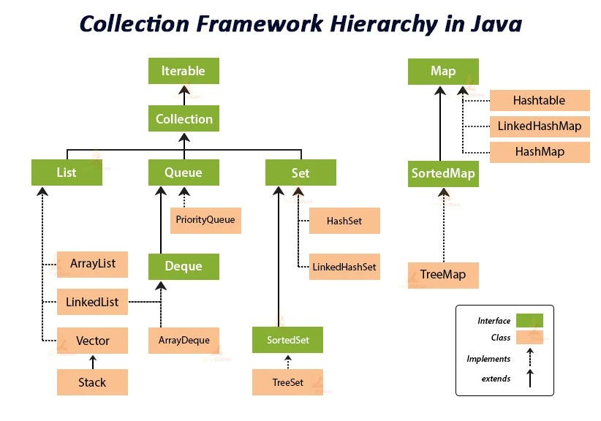

 | Chúng ta có thể hiểu Java Collection Framework là một tập hợp các class và interface dùng để hỗ trợ trong việc thao tác lưu trữ và quản lý nhóm đối tượng dữ liệu trong ứng dụng Java.
 | Mục đính của Collection Framework là:
 |  | ・Lưu trữ và quản lý các đối tượng.
 |  | ・Tối ưu hóa hiệu suất và tiết kiệm thời gian.
 |  | ・Tăng khả năng tái sử dụng của mã nguồn.

 | 10.1. Java Collection Framework bao gồm:
 |  | ・Interface: Interface trong Java đề cập đến các kiểu dữ liệu trừu tượng.
 |  |  | Cho phép Java collections được thao tác độc lập với các biểu diễn của chúng.
 |  |  | Ngoài ra, còn tạo thành một hệ thống phân cấp trong ngôn ngữ lập trình hướng đối tượng này.
 |  | ・Classes: Là các lớp dưới sự triển khai của Collection Interface và thường đề cập đến các kiểu dữ liệu cụ thể mà ta có thể sử dụng để lưu trữ và quản lý các đối tượng.
 |  | ・Algorithm: Là thuật toán đề cập đến các phương thức được sử dụng để thực hiện các hoạt động như tìm kiếm và sắp xếp trên đối tượng triển khai của Collection Interface.

 | 10.2. Các loại Java Collections cơ bản
 |  | Có 2 loại cơ bản của Java Collections:

 |  | 10.2.1. Collection Interface:
 |  |  | Collection Interface là một trong những loại Interface trong Java được sử dụng để đại diện cho các nhóm phần tử và cung cấp các phương thức để quản lý.
 |  |  | Các class được triển khai từ Collection Interface là List, Set, và Queue.

 |  | 10.2.2. Map Interface:
 |  |  | Map Interface tạo ra ánh xạ giữa các cặp key và value.
 |  |  | Nó hỗ trợ các tính năng như lưu trữ, truy xuất, xóa và tìm kiếm các phần tử theo key.
 |  |  | TreeMap và HashMap là các class được triển khai từ Map Interface.

 | 10.3. Sắp xếp trong Collection
 |  | Lớp Collections cung cấp các phương thức tĩnh(static) cho việc sắp xếp các phần tử của collection.
 |  | Chúng ta có thể sắp xếp các phần tử của:
 |  |  | ・String objects
 |  |  | ・Wrapper class objects
 |  |  | ・Người dùng tự định nghĩa(User-defined) class objects
 |  | Phương thức Sort của Collections class dùng cho việc sắp xếp các phần tử của List, Các phần tử của List phải là kiểu Comparable.

 |  | 10.3.1. Java Comparable interface
 |  |  | Java Comparable interface được sử dụng để chỉ ra thứ tự của các đối tượng Người dùng tự định nghĩa(User-defined).
 |  |  | Interface này chỉ chứa duy nhất 1 phương thức tên là compareTo(Object).
 |  |  | Nó cung cấp duy nhất 1 trình tự sắp xếp ví dụ như bạn chỉ có thể sắp các phần tử của đối tượng Nhân viên theo 'mã số' hoặc 'tên' hoặc tuổi',...

 |  | 10.3.2. Java Comparator interface
 |  |  | Java Comparator interface được sử dụng để chỉ ra thứ tự của các đối tượng Người dùng tự định nghĩa(User-defined).
 |  |  | Nó định nghĩa 2 phương thức compare(Object obj1,Object obj2) và equals(Object element).
 |  |  | Nó cung cấp duy nhất 1 trình tự sắp xếp ví dụ như bạn chỉ có thể sắp các phần tử của đối tượng Nhân viên theo 'mã số' hoặc 'tên' hoặc tuổi',...
 |  |  | Nó cung cấp nhiều trình tự sắp xếp ví dụ như bạn có thể sắp các phần tử của đối tượng Nhân viên theo 'mã số', 'tên', tuổi',...

 |  | 10.3.2. sự khác nhau giữa Comparable và Comparator

11. LIst
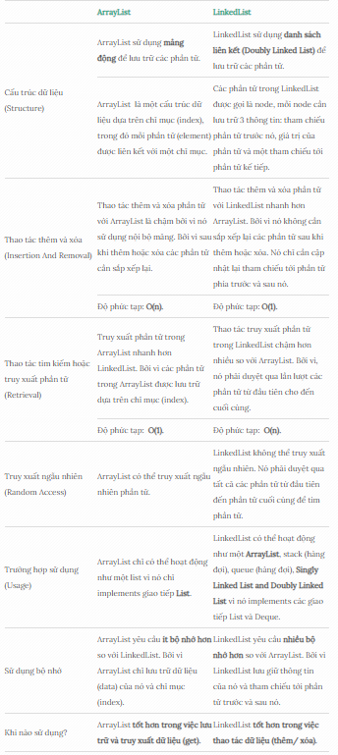
11. List
 | List là một Interface trong java. Nó chứa các phương thức để chèn và xóa các phần tử dựa trên chỉ số index.
 | Cấu trúc List là dạng tập hợp các phần tử được sắp theo thứ tự (còn được gọi là dãy tuần tự) và trong đó cho phép lặp (hai phần tử giống nhau).
 | Vì List là một interface, nên chúng ta không thể tạo các đối tượng từ nó.
 | Để sử dụng các tính năng của List interface, chúng ta có thể sử dụng các class sau:
 |  | ・ArrayList
 |  | ・LinkedList
 |  | ・Vector
 |  | ・Stack

 | 11.1. Khai báo interface List trong java
 |  | Trong Java, chúng ta phải import package là java.util.List để sử dụng được List.

 | 11.2. Các phương thức của interface List trong java

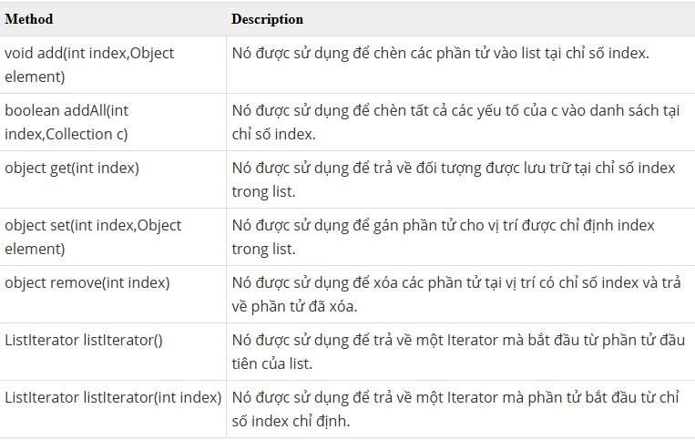

 | 11.3. ListIterator trong java
 |  | ListIterator là một interface được sử dụng để duyệt các phần tử của List trong java.
 |  | Các phương thức của interface ListIterator trong java

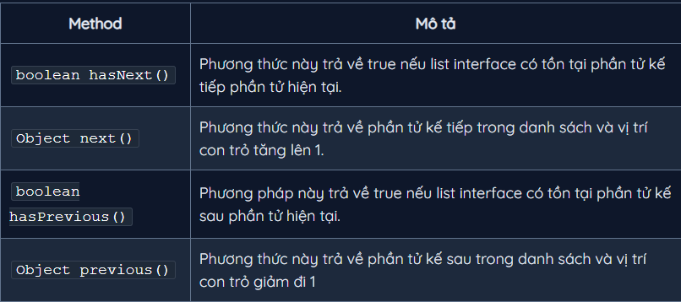

 | 11.4. Các lớp triển khai của List
 |  | 11.4.1. ArrayList
 |  |  | Lớp ArrayList trong java là một lớp kế thừa lớp AbstractList và triển khai của List Interface trong Collections Framework nên nó sẽ có một vài đặc điểm và phương thức tương đồng với List.
 |  |  | ArrayList được sử dụng như một mảng động để lưu trữ các phần tử.
 |  |  | Những điểm cần ghi nhớ về ArrayList:
 |  |  |  | ・Lớp ArrayList trong java có thể chứa các phần tử trùng lặp.
 |  |  |  | ・Lớp ArrayList duy trì thứ tự của phần tử được thêm vào.
 |  |  |  | ・Lớp ArrayList là không đồng bộ (non-synchronized).
 |  |  |  | ・Lớp ArrayList cho phép truy cập ngẫu nhiên vì nó lưu dữ liệu theo chỉ mục.
 |  |  |  | ・Lớp ArrayList trong java, thao tác chậm vì cần nhiều sự dịch chuyển nếu bất kỳ phần tử nào bị xoá khỏi danh sách.

 |  |  | Phương thức của lớp ArrayList

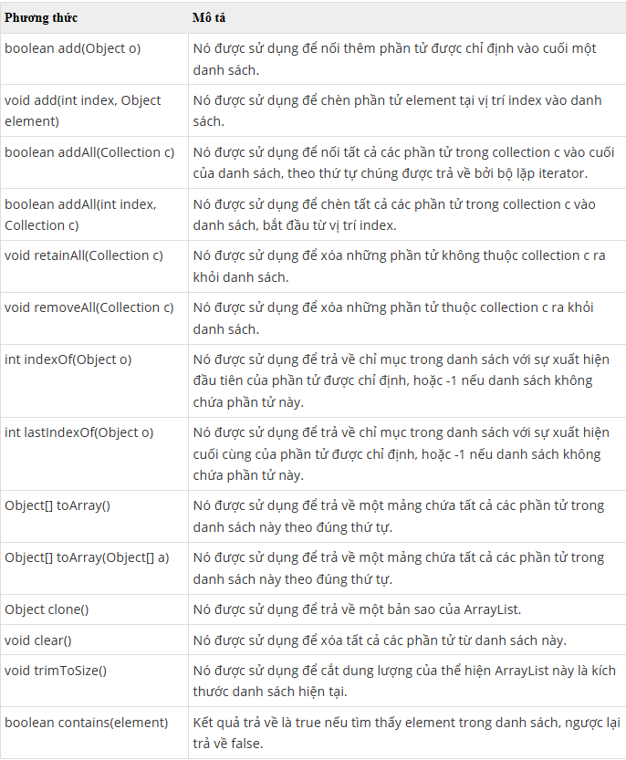

 |  | 11.4.2. LinkedList
 |  |  | Lớp LinkedList trong java là một lớp kế thừa lớp AbstractSequentialList và triển khai của List, Queue Interface trong Collections Framework nên nó sẽ có một vài đặc điểm và phương thức tương đồng với List, Queue
 |  |  | Lớp LinkedList trong java sử dụng cấu trúc danh sách liên kết kép Doubly để lưu trữ các phần tử.
 |  |  | Những điểm cần ghi nhớ về lớp LinkedList:
 |  |  |  | ・Lớp LinkedList trong java có thể chứa các phần tử trùng lặp.
 |  |  |  | ・Lớp LinkedList duy trì thứ tự của phần tử được thêm vào.
 |  |  |  | ・Lớp LinkedList là không đồng bộ (non-synchronized).
 |  |  |  | ・Trong java lớp LinkList, thao tác nhanh vì không cần phải dịch chuyển nếu bất kỳ phần tử nào bị xoá khỏi danh sách.
 |  |  |  | ・Lớp LinkedList trong java có thể được sử dụng như list (danh sách), stack (ngăn xếp) hoặc queue (hàng đợi).

 |  |  | Phương thức của lớp LinkedList

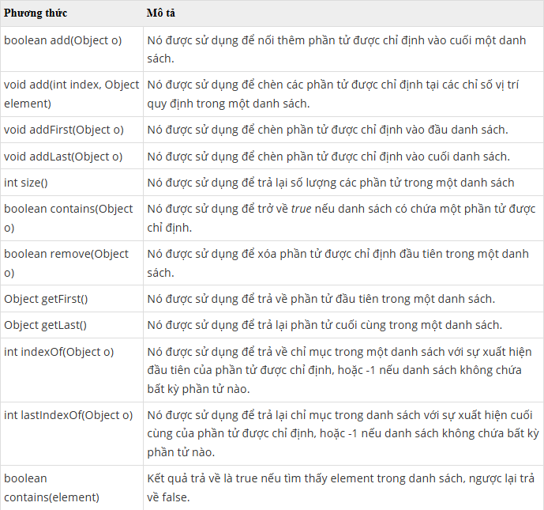

 |  | 11.4.3. So sánh ArrayList và LinkedList
 |  |  | Cả hai lớp ArrayList và LinkedList đều được implements từ List Interface và duy trì thứ tự của phần tử được thêm vào. Cả hai lớp này đều là lớp không đồng bộ (non-synchronized).
 |  |  | Khác nhau giữa ArrayList và LinkedList

12. Set
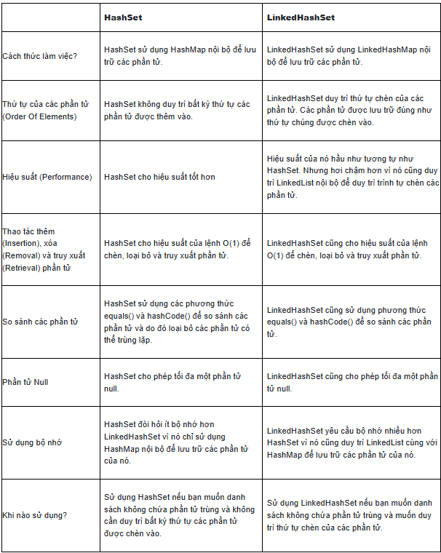
12. Set
 | Set là một interface kế thừa Collection interface trong java. Set trong java là một Collection không thể chứa các phần tử trùng lặp.
 | Set là một tập hợp các phần tử duy nhất, điều này có nghĩa là mỗi phần tử chỉ được lưu trữ một lần trong Set.
 | các phần tử trong Set không được sắp xếp theo bất kỳ thứ tự nào và thứ tự của chúng có thể thay đổi khi thêm hoặc xóa các phần tử.
 | Không thể truy cập các phần tử trong Set bằng chỉ mục, điều này khác với List trong Java.
 | Set được triển khai bởi Hashset, LinkedHashset, Treeset hoặc EnumSet.
 |  | ・HashSet lưu trữ các phần tử của nó trong bảng băm, là cách thực hiện tốt nhất, tuy nhiên nó không đảm bảo về thứ tự các phần tử được chèn vào.
 |  | ・TreeSet lưu trữ các phần tử của nó trong một cây, sắp xếp các phần tử của nó dựa trên các giá trị của chúng, về cơ bản là chậm hơn HashSet.
 |  | ・LinkedHashSet được triển khai dưới dạng bảng băm với có cấu trúc dữ liệu danh sách liên kết, sắp xếp các phần tử của nó dựa trên thứ tự chúng được chèn vào tập hợp (thứ tự chèn).
 |  | ・EnumSet là một cài đặt chuyên biệt để sử dụng với các kiểu enum.

 | 12.1. Cách sử dụng Set trong Java
 |  | Vì Set là một (giao diện) interface, cần khởi tạo một triển khai cụ thể của giao diện để sử dụng nó.

 | 12.2. Các phương thức của interface Set trong java

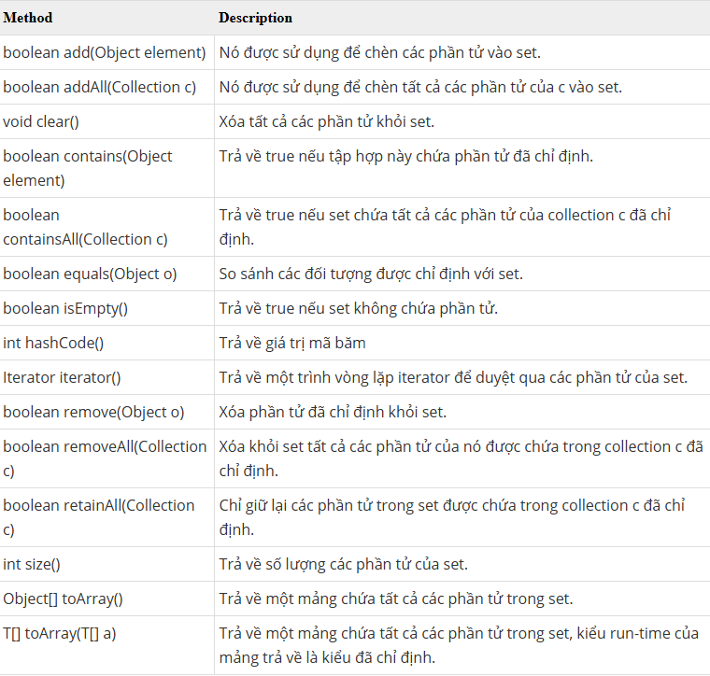

 | 12.3. Duyệt các phần của một Set trong Java
 |  | Có hai cách để duyệt các phần tử của Java Set.
 |  |  | ・Sử dụng bộ lặp Iterator
 |  |  | ・Sử dụng vòng lặp for-each

 | 12.4. Các lớp triển khai của Set
 |  | 12.4.1. HashSet
 |  |  | Lớp HashSet trong java là một lớp kế thừa lớp AbstractSet và triển khai của Set Interface trong Collections Framework nên nó sẽ có một vài đặc điểm và phương thức tương đồng với Set.
 |  |  | HashSet được sử dụng để tạo một bộ sưu tập sử dụng bảng băm để lưu trữ. Nó kế thừa lớp AbstractSet và triển khai Set interface.
 |  |  | Một hash table lưu giữ thông tin bởi sử dụng một kỹ thuật được gọi là hashing (băm).
 |  |  | Trong hashing, nội dung mang tính thông tin của một key được sử dụng để quyết định một value duy nhất, được gọi là hash code của nó.
 |  |  | Hash code sau đó được sử dụng như là index, tại đó dữ liệu mà liên kết với key được lưu giữ. Phép biến đổi của key vào trong hash code của nó được thực hiện tự động.
 |  |  | Các điểm quan trọng về lớp HashSet trong java là:
 |  |  |  | ・HashSet chỉ chứa các phần tử duy nhất.
 |  |  |  | ・HashSet lưu trữ các phần tử bằng cách sử dụng một cơ chế được gọi là băm (hash table).

 |  | 12.4.2. LinkedHashSet
 |  |  | Lớp LinkedHashSet trong Java kế thừa HashSet và triển khai Set Interface.
 |  |  | Nó tạo một collection mà sử dụng một Linked List để lưu giữ các phần tử theo thứ tự chúng đã được chèn.
 |  |  | Các điểm quan trọng về lớp LinkedHashSet trong java là:
 |  |  |  | ・LinkedHashSet chỉ chứa các phần tử duy nhất, không chấp nhận 2 phần tử trùng nhau.
 |  |  |  | ・LinkedHashSet đảm bảo thứ tự được thêm vào.
 |  |  |  | ・LinkedHashSet sử dụng đối tượng LinkedHashMap nội bộ để lưu trữ và xử lý các phần tử của nó.
 |  |  |  | ・LinkedHashSet cho phép chứa phần tử NULL.

 |  | 12.4.3. TreeSet
 |  |  | Class TreeSet là một phần của java collection framework. Nó implement từ interface NavigableSet, lớp này được kế thừa từ SortedSet.
 |  |  | SortedSet interface cung cấp các hàm để giữ cho các phần tử được sắp xếp.
 |  |  | Một số đặc điểm quan trọng của TreeSet trong Java :
 |  |  |  | ・TreeSet không chứa các phần tử trùng lặp.
 |  |  |  | ・Các phần tử trong một TreeSet được sắp xếp theo thứ tự tự nhiên (tăng dần hoặc giảm dần) của chúng, hoặc dựa trên một bộ so sánh Comparator tùy chỉnh được cung cấp tại thời điểm khởi tạo TreeSet.
 |  |  |  | ・TreeSet sử dụng TreeMap để lưu trữ các phần tử.
 |  |  |  | ・TreeSet class không phải là một thread-safe. Bạn phải đồng bộ hóa rõ ràng quyền truy cập đồng thời vào TreeSet trong môi trường đa luồng.
 |  |  | Khi nào sử dụng
 |  |  |  | ・Khi cần một tập hợp các phần tử duy nhất và đồng thời muốn các phần tử đó luôn được sắp xếp.
 |  |  |  | ・Khi cần các thao tác điều hướng như tìm phần tử đầu/cuối, phần tử lớn hơn/nhỏ hơn một giá trị nhất định (nhờ NavigableSet).

 |  | 12.4.4. So sánh HashSet và LinkedHashSet
 |  |  | Cả 2 cấu trúc đều không cho phép lưu phần tử trùng lặp(đặc điểm chung của các Set)
 |  |  | Đều là không đồng bộ: non-synchronized, nếu sử dụng trong môi trường multi-threading phải sử dụng synchronize bên ngoài nếu cần.
 |  |  | Các cấu trúc kể trên đều sử dụng các implementation của Map để lưu trữ các phần tử có trong nó.
 |  |  | Điểm khác nhau giữa HashSet và LinkedHashSet trong Java

13. Map
13. Map
 | Trong java, map được sử dụng để lưu trữ và truy xuất dữ liệu theo cặp key và value.
 | Mỗi cặp key và value được gọi là mục nhập (entry). Map trong java chỉ chứa các giá trị key duy nhất.
 | Map rất hữu ích nếu bạn phải tìm kiếm, cập nhật hoặc xóa các phần tử trên dựa vào các key.
 | Các lớp cài đặt (implements) Map interface là:
 |  | ・HashMap không đảm bảo thứ tự các entry được thêm vào.
 |  | ・LinkedHashMap đảm bảo thứ tự các entry được thêm vào.
 |  | ・TreeMap duy trình thứ tự các phần tử dựa vào bộ so sánh Comparator.
 |  | ・EnumMap là một cài đặt chuyên biệt để sử dụng với các kiểu enum.

 | 13.1. Map.Entry interface
 |  | Entry là một interface con của Map. Vì vậy, chúng ta có thể truy cập nó bằng tên Map.Entry. Nó cung cấp các phương thức để truy xuất key và value

 | 13.2. Các phương thức hữu ích của Map interface

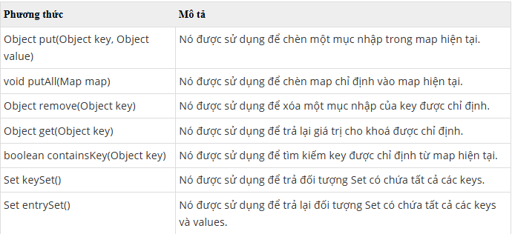

 | 13.3. Các lớp triển khai của Map
 |  | 13.3.1. HashMap
 |  |  | Lớp HashMap trong java là một lớp kế thừa lớp AbstractMap và triển khai của Map Interface trong Collections Framework nên nó sẽ có một vài đặc điểm và phương thức tương đồng với Map.
 |  |  | HashMap được sử dụng để lưu trữ các phần tử dưới dạng "key/value".
 |  |  | Key và value là kiểu dữ liệu bất kỳ, và bạn có thể try cập các giá trị của HasMap bằng một key cụ thể.
 |  |  | Những điểm quan trọng về lớp HashMap trong java là:
 |  |  |  | ・HashMap lưu trữ dữ liệu dưới dạng cặp key và value.
 |  |  |  | ・Nó chứa các key duy nhất.
 |  |  |  | ・Nó có thể có 1 key là null và nhiều giá trị null.
 |  |  |  | ・Nó duy trì các phần tử KHÔNG theo thứ tự.

 |  |  | 13.3.1.1. Khởi tạo một HashMap
 |  |  |  | Để khai báo một HashMap, chúng ta cần phải import gói thư viện java.util.HashMap của Java. Cú pháp import như sau:

 |  |  | 13.3.1.2. Phương thức của lớp HashMap trong Java

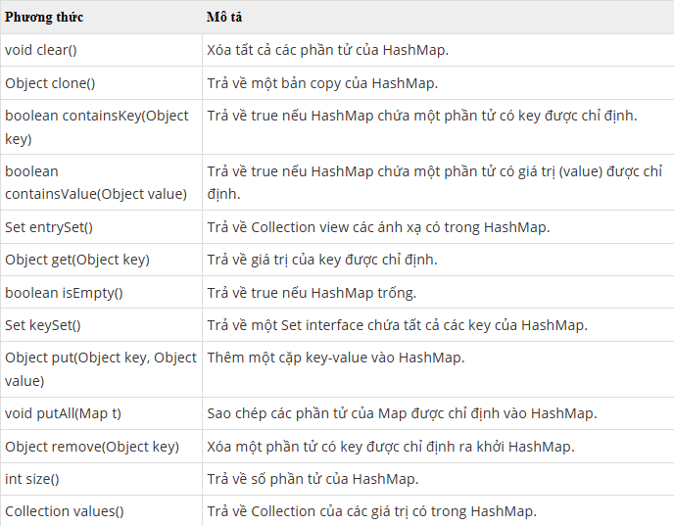

 |  |  | 13.3.1.3. Duyệt và hiển thị các phần tử có trong HashMap
 |  |  |  | Sử dụng hàm keySet() để lấy ra một đối tượng Set chứa các key của HashMap.
 |  |  |  | Sau đó sử dụng vòng lặp for để lặp các key của đối tượng Set.
 |  |  |  | Sử dụng các key này để lấy ra giá trị tương ứng được lưu trữ trong đối tượng HashMap:

 |  |  |  | Sử dụng Map.Entry interface - duyệt các phần tử của HashMap
 |  |  |  | sử dụng phương thức entrySet() để duyệt các phần tử của HashMap, phương thức này trả về một đối tượng Map.Entry

 |  |  |  | Sử dụng phương thức keySet().iterator() để duyệt các phần tử của HashMap

 |  |  | 13.3.1.4. Truy cập phần tử của HashMap
 |  |  |  | Phương thức get(key) trả về giá trị của phần tử có key đã chỉ định

 |  |  | 13.3.1.5. Cập nhật giá trị của phần tử HashMap
 |  |  |  | Phương thức put() được sử dụng để thêm phần tử, đồng thời bạn cũng có thể sử dụng phương thức này để cập nhật giá trị của phần tử hashMap,

 |  |  | 13.3.1.6. Xóa phần tử HashMap
 |  |  |  | Bạn có thể sử dụng phương thức remove() để xóa một phần tử,
 |  |  |  | hoặc phương thức clear() để xóa hoàn toàn các phần tử của một HashMap

 |  | 13.3.2. LinkedHashMap
 |  |  | Giống như HashMap, LinkedHashMap trong Java là một lớp triển khai interface (giao diện) Map trong Java, LinkedHashMap cho phép chúng ta gán value (giá trị) cho một key (khóa).
 |  |  | Những điểm quan trọng về lớp LinkedHashMap trong java cần nhớ là:
 |  |  |  | ・LinkedHashMap lưu trữ dữ liệu dưới dạng cặp key và value.
 |  |  |  | ・LinkedHashMap chỉ chứa các key duy nhất.
 |  |  |  | ・LinkedHashMap có thể có 1 key là null và nhiều giá trị null.
 |  |  |  | ・LinkedHashMap duy trì các phần tử theo thứ tự chèn.
 |  |  | LinkedHashMap cũng có các phương thức giống với HashMap

 |  | 13.3.3. TreeMap
 |  |  | Lớp TreeMap trong java là một lớp kế thừa lớp AbstractMap và triển khai của NavigableMap Interface (NavigableMap kế thừa SortedMap, SortedMap kế thừa Map interface)
 |  |  | TreeMap được sử dụng để lưu trữ các phần tử dưới dạng "key/value". Key và value là kiểu dữ liệu bất kỳ, và bạn có thể try cập các giá trị của HasMap bằng một key cụ thể.
 |  |  | Các điểm quan trọng về lớp TreeMap trong java là:
 |  |  |  | ・TreeMap lưu trữ dữ liệu dưới dạng cặp key và value.
 |  |  |  | ・Nó chứa các key duy nhất.
 |  |  |  | ・Nó KHÔNG cho phép bất kỳ key nào là null và nhưng có thể có nhiều giá trị null.
 |  |  |  | ・Nó duy trì các phần tử được thêm vào theo thứ tự key tăng dần.

 |  |  | 13.3.3.1. Khởi tạo một TreeMap

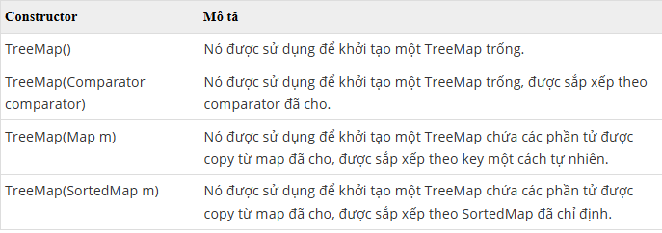

 |  |  | 13.3.3.2. Phương thức của lớp TreeMap trong Java

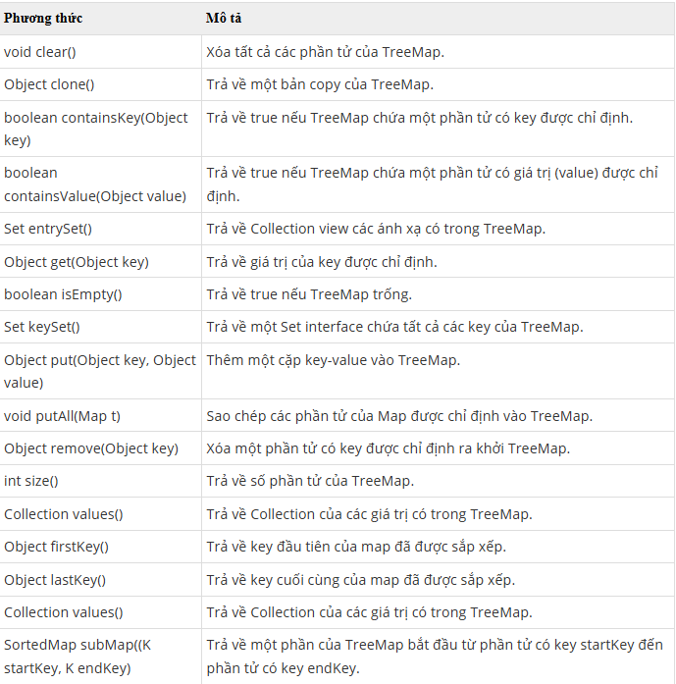

 |  |  | 13.3.3.3. Duyệt và hiển thị các phần tử có trong TreeMap
 |  |  |  | Giống với HashMap

 |  |  | 13.3.3.4. Truy cập phần tử của TreeMap
 |  |  |  | Giống với HashMap

 |  |  | 13.3.3.5. Cập nhật giá trị của phần tử TreeMap
 |  |  |  | Giống với HashMap

 |  |  | 13.3.3.6. Xóa phần tử TreeMap
 |  |  |  | Giống với HashMap

14. Generics
14. Generics
 | Thuật ngữ “generics” được hiểu là tham số hóa kiểu dữ liệu.
 | Việc tham số hóa kiểu dữ liệu giúp cho lập trình viên có thể dễ bắt lỗi các kiểu dữ liệu không hợp lệ, đồng thời giúp dễ dàng hơn cho việc tạo và sử dụng các class, interface, method với nhiều kiểu dữ liệu khác nhau.

 | 14.1. Một số quy ước đặt tên kiểu tham số Generic
 |  | Đặt tên kiểu tham số là rất quan trọng để học Genericics. Nó không bắt buộc, tuy nhiên chúng ta nên đặt theo quy ước chung để dễ đọc, dễ bảo trì.
 |  | Các kiểu tham số thông thường như sau:
 |  |  | E – Element (phần tử – được sử dụng phổ biến trong Collection Framework)
 |  |  | K – Key (khóa)
 |  |  | V – Value (giá trị)
 |  |  | N – Number (kiểu số: Integer, Double, Float, …)
 |  |  | T – Type (Kiểu dữ liệu bất kỳ thuộc Wrapper class: String, Integer, Long, Float, …)
 |  |  | S, U, V … – được sử dụng để đại diện cho các kiểu dữ liệu (Type) thứ 2, 3, 4, …

 | 14.2.Ký tự Diamond <>
 |  | Trong Java 7 và các phiên bản sau, bạn có thể thay thế các đối số kiểu dữ liệu cần thiết để gọi hàm khởi tạo (constructor) của một lớp Generic bằng cặp dấu <>.
 |  | Trình biên dịch sẽ xác định hoặc suy ra các kiểu dữ liệu từ ngữ cảnh sử dụng.

 | 14.3. Kiểu Generic cho Class và Interface
 |  | 14.3.1. Kiểu Generic cho Class
 |  |  | Generic Class là lớp cho phép định nghĩa kiểu dữ liệu tổng quát (Generic) tại thời điểm khai báo. Với Generic Classes, bạn có thể viết mã linh hoạt, dễ tái sử dụng và đảm bảo tính an toàn kiểu.

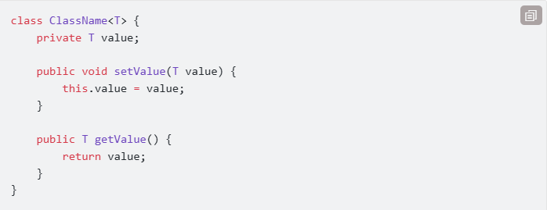

 |  |  | Có thể dùng nhiều tham số kiểu trong một Generic Class.

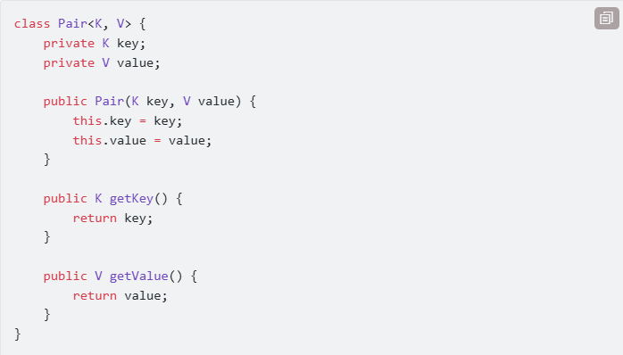

 |  |  | Có thể giới hạn kiểu tham số của Generic Class bằng extends.

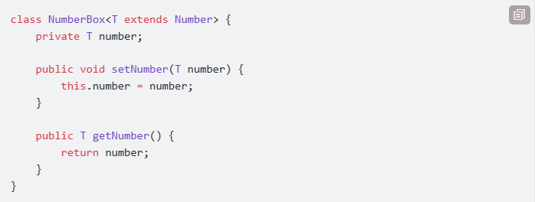

 |  | 14.3.2. Thừa kế lớp Generics
 |  |  | Một class mở rộng từ một class Generics, nó có thể chỉ định rõ kiểu cho tham số Generics, giữ nguyên các tham số Generics hoặc thêm các tham số Generics.

 |  | 14.3.3. Kiểu Generic cho Interface

 | 14.4. Phương thức generics
 |  | Đôi khi, ta không muốn tham số hóa toàn bộ class mà chỉ cần một vài phương thức (method) cụ thể.
 |  | Generic Method là phương thức cho phép sử dụng kiểu dữ liệu tổng quát (Generic) thay vì kiểu dữ liệu cố định.
 |  | Kiểu dữ liệu tổng quát này được định nghĩa khi phương thức được gọi.
 |  | có thể định nghĩa phương thức generic trong một lớp không generic

 |  | 14.4.1. Cách khai báo Generic Method

 |  |  | ・<T>: Khai báo một tham số kiểu dữ liệu tổng quát (Generic Type).
 |  |  | ・T parameter: Sử dụng kiểu dữ liệu Generic làm tham số.
 |  |  | ・ReturnType: Phương thức có thể trả về kiểu T hoặc các kiểu khác.

 | 14.5. Khởi tạo đối tượng Generic
 |  | Muốn khởi tạo đối tượng generic <T> bạn cần cung cấp cho Java đối tượng Class<T>, Java sẽ tạo đối tượng <T> tại thời điểm runtime bằng Java Reflection.

 | 14.6. Mảng Generic
 |  | Có thể khai báo một mảng Generic, nhưng không thể khởi tạo một mảng Generic.
 |  | Vì kiểu generic không hề tồn tại tại thời điểm chạy, List<String> hoặc List<Integer> đều là List.
 |  | Generic chỉ có tác dụng với trình biên dịch để kiểm soát code của người lập trình.
 |  | Điều đó có nghĩa là trình biên dịch của Java cần biết rõ <T> là cái gì mới có thể biên dịch
 |  | Nếu muốn khởi tạo mảng Generic bạn cần phải truyền cho Java đối tượng Class<T>
 |  | giúp Java có thể khởi tạo mảng generic tại thời điểm runtime bằng cách sử dụng Java Reflection

 | 14.7. Generics với ký tự đại diện
 |  | Trong mã Generic, dấu chấm hỏi (?), được gọi là một đại diện (wildcard), nó đại diện cho một loại không rõ ràng.
 |  | Một kiểu tham số đại diện (wildcard parameterized type) là một trường hợp của kiểu Generic, nơi mà ít nhất một kiểu tham số là wildcard.

 |  | Các ký tự đại diện có thể được sử dụng trong một loạt các tình huống: như kiểu của một tham số, trường (field), hoặc biến địa phương; đôi khi như một kiểu trả về
 |  | Các đại diện là không bao giờ được sử dụng như là một đối số cho lời gọi một phương thức Generic, khởi tạo đối tượng class generic, hoặc kiểu cha (supertype).

 |  | Các ký hiệu đại diện nằm ở các vị trí khác nhau có ý nghĩa khác nhau:
 |  |  | ・Ký tự đại diện <?>: chấp nhận tất cả các loại đối số (chứa mọi kiểu đối tượng).
 |  |  |  | Ví dụ: Collection<?> mô tả một tập hợp chấp nhận tất cả các loại đối số kiểu String, Integer, Boolean, …
 |  |  | ・Ký tự đại diện <? extends type>: chấp nhận bất ký đối tượng nào miễn là đối tượng này kế thừa từ type hoặc đối tượng của type.
 |  |  |  | Ví dụ: List<? extends Number> mô tả một danh sách, nơi mà các phần tử là kiểu Number hoặc kiểu con của Number.
 |  |  | ・Ký tự đại diện <? super type>: chấp nhận bất ký đối tượng nào miễn là đối tượng này là cha của type hoặc đối tượng của type.
 |  |  |  | Ví dụ: Comparator<? super String> Mô tả một bộ so sánh (Comparator) mà thông số phải là String hoặc cha của String.

 |  | Wildcard không thể tham gia trong toán tử new
 |  | Một kiểu tham số ký tự đại diện (wildcard parameterized type) không phải là một loại cụ thể, và nó không thể xuất hiện trong một toán tử new.

 | 14.8. Ưu điểm của Generics
 |  | ・Kiểu dữ liệu an toàn: Chúng ta chỉ có thể giữ được một loại đối tượng trong Generics. Nó không cho phép lưu trữ các loại đối tượng khác.
 |  | ・Kiểm tra dữ liệu chặt chẽ ở Compile-time mà không phải là Runtime-error. Nên chúng ta sẽ dễ dàng kiểm soát lỗi hơn.
 |  | ・Hạn chế việc ép kiểu (cast) thủ công mà không an toàn.
 |  | ・Giúp chúng ta viết các thuật toán được sử dụng nhiều (reusable), dễ dàng thay đổi, an toàn dữ liệu và dễ đọc hơn.

15. Lambda
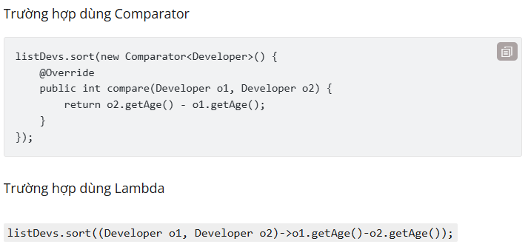
15. Lambda
 | Biểu thức Lambda có thể được định nghĩa là một hàm ẩn danh (anonymous function).
 | Vì là hàm ẩn danh nên nó có đầy đủ đặt điểm của một hàm là có các tham số (parameters) và nội dung thực thi (body).
 | Tham số của một hàm thì có thể có hoặc không, tương tự nội dung thực thi thì có thể có kiểu trả về hoặc không có kiểu trả về.
 | Biểu thức Lambda sẽ dựa trên danh sách tham số đầu vào và xử lý bằng những lệnh ở phần body để cho ra kết quả.

 | Biểu thức Lambda cung cấp cách thức implement cho method được định nghĩa ở functional interface.
 | Bên cạnh đó biểu thức Lambda cũng cung cấp các thư viện giúp cải tiến cách thức làm việc với Collection như duyệt, filter, và truy xuất dữ liệu…

 | Với những đặc điểm trên, Lambda giúp giảm số dòng code.
 | Bên cạnh đó, biểu thức Lambda còn có thể hỗ trợ thực hiện tuần tự (Sequential) và song song (Parallel) hiệu quả hơn thông qua Stream API

 | 15.1. Toán tử mũi tên (->)
 |  | Java 8 giới thiệu một toán tử mới là toán tử mũi tên ->.
 |  | Toán tử này được dùng trong biểu thức Lambda với mục đích chia biểu thức Lambda thành 2 phần: tham số và nội dung thực thi

 | 15.2. Cú pháp của biểu thức Lambda

 |  |  | (argument-list) -> {body}

 |  | Biểu thức Lambda trong java gồm có 3 thành phần sau:
 |  |  | ・Argument-list: danh sách tham số, có thể không có, có một hoặc nhiều tham số.
 |  |  | ・Arrow-operator: toán tử mũi tiên được sử dụng để liên kết danh sách tham số và body của biểu thức.
 |  |  | ・Body: nội dung thực thi, là 1 khối lệnh hoặc 1 biểu thức.

 |  | Về khai báo danh sách tham số:
 |  |  | ・Các tham số cách nhau bởi dấu phẩy
 |  |  | ・Danh sách tham số phải được đặt trong ngoặc tròn. Trường hợp có 1 tham số thì không bắt buộc và không cần thiết phải có dấu ngoặc tròn
 |  |  | ・Không bắc buộc phải khai báo kiểu dữ liệu của tham số.
 |  |  |  | Giả sử trường hợp dùng biểu thức Lambda để implement function interface thì kiểu dữ liệu của tham số sẽ được ngầm hiểu là kiểu dữ liệu đã khai báo ở abtract method

 |  | Về trình bày nội dung thực thi:
 |  |  | ・Nội dung thực thi phải được đặt trong dấu ngoặc nhọn. Trường hợp có một dòng lệnh thì không bắt buộc. Điều này tương tự với nội dung thực thi của lệnh if, for…
 |  |  | ・Trường hợp nội dung thực thi gồm nhiều câu lệnh thì không nên đặt trong biểu thức Lambda.
 |  |  |  | Biểu thức Lambda nên chỉ có từ 2-5 dòng lệnh để tránh sự phức tạp về trình bày cũng như mục đích sử dụng biểu thức Lambda.

 | 15.3. Một số ứng dụng của biểu thức Lambda
 |  | Ngoài việc được sử dụng để implement Function interface thì biểu thức Lambda còn được sử dụng thường xuyên khi làm việc với Collection.
 |  | Phổ biến nhất là việc áp dụng biểu thức Lambda vào vòng lặp forEach

 |  | Biểu thức Lambda cũng được dùng để thay thế các Anonymous inner class.
 |  | Anonymous inner class: Inner class là class (non static) được viết trong một class khác (out-class).
 |  | Anonymous class là Inner class nhưng không có ''class' đặt trước tên của class. Khi thực hiện sắp xếp với Collection,

16. Stream API
16. Stream API
 | Stream (luồng) là một đối tượng mới của Java được giới thiệu từ phiên bản Java 8, giúp cho việc thao tác trên collection và array trở nên dễ dàng và tối ưu hơn.
 | Một Stream đại diện cho một chuỗi các phần tử hỗ trợ các hoạt động tổng hợp tuần tự (sequential) và song song (parallel).
 | Tất cả các class và interface của Stream API nằm trong gói java.util.stream.
 | Bằng cách sử dụng các stream, chúng ta có thể thực hiện các phép toán tổng hợp khác nhau trên dữ liệu được trả về từ các collection, array, các hoạt động Input/Output.

 | 16.1. Một số phương thức của Stream:
 |  | Trong Java 8, Collection interface được hỗ trợ 2 phương thức để tạo ra Stream bao gồm:
 |  |  | ・stream() : trả về một stream sẽ được xử lý theo tuần tự.
 |  |  | ・parallelStream() : trả về một Stream song song, các xử lý sau đó sẽ thực hiện song song.

 | 16.2. Các đặc điểm của Java Stream
 |  | ・Stream không lưu trữ các phần tử của collection hay array. Nó chỉ thực hiện các phép toán tổng hợp
 |  | ・Stream không phải là một cấu trúc dữ liệu (data structure).
 |  | ・Stream là immutable object. Các hoạt động tổng hợp mà chúng ta thực hiện trên Collection, Array hoặc bất kỳ nguồn dữ liệu nào khác không làm thay đổi dữ liệu của nguồn, chúng chỉ trả lại stream mới.
 |  | ・Tất cả các hoạt động stream là lazy (lười biếng), có nghĩa là chúng không được thực hiện cho đến khi cần thiết. Để làm được điều này, hầu hết các thao tác với Stream đều return lại một Stream mới
 |  |  | giúp tạo một mắc xích bao gồm một loạt các thao tác nhằm thực thi các thao tác đó một cách tối ưu nhất. Mắc xích này còn được gọi là pipeline.
 |  | ・Các phần tử của luồng chỉ được truy cập một lần trong suốt vòng đời của Stream. Giống như một Iterator, một Stream mới phải được tạo ra để duyệt lại các phần tử của dữ liệu nguồn.
 |  | ・Stream không dùng lại được, nghĩa là một khi đã sử dụng nó xong, chúng ta không thể gọi nó lại để sử dụng lần nữa.
 |  | ・Chúng ta không thể dùng index để truy xuất các phần tử trong Stream.
 |  | ・Stream hỗ trợ thao tác song song các phần tử trong Collection hay Array.

 | 16.3. Cách stream hoạt động trong java (pipeline)
 |  | 1) Tạo Stream (stream source).
 |  | 2) Thực hiện các thao tác trung gian (intermediate operations) trên stream ban đầu để chuyển đổi nó thành một stream khác và tiếp tục thực hiện các hoạt động trung gian khác.
 |  | 3) Thực hiện thao tác đầu cuối (terminal operation) trên stream cuối cùng để nhận kết quả và sau đó bạn không thể sử dụng lại chúng.

 |  | Một Stream pipeline bao gồm: 1 stream source, 0 hoặc nhiều intermediate operation, và 1 terminal operation.

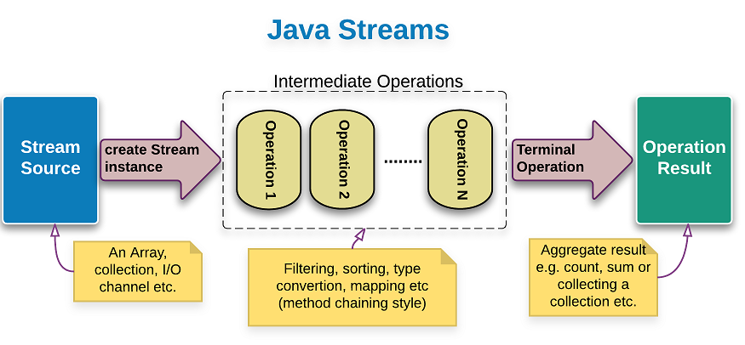

 |  | 16.3.1. Tạo stream
 |  |  | Interface Stream trong package java.util.stream là interface đại diện cho một Stream. Interface này chỉ làm việc với kiểu dữ liệu là Object.
 |  |  | Với các kiểu primitive thì các bạn có thể sử dụng các đối tượng Stream dành cho những kiểu primitive đó, ví dụ như IntStream, LongStream hay DoubleStream.

 |  | 16.3.2. Thao tác trung gian (intermediate operations)
 |  |  | Có thể sử dụng 0 hoặc nhiều intermediate operations để chuyển đổi Stream ban đầu thành những Stream mới.
 |  |  | Mặc dù chúng ta có thể định nghĩa nhiều intermediate operation nhưng chúng không thực thi các thao tác đó ngay lập tức, chỉ khi terminal operation được gọi thì toàn bộ các thao tác đó mới được thực thi

 |  |  | 16.3.2.1. filter()
 |  |  |  | Stream filter() giúp loại bỏ các phần tử dựa trên các tiêu chí nhất định.

 |  |  |  |  | Stream.iterate(1, count -> count + 1) //
 |  |  |  |  | .filter(number -> number % 3 == 0) //
 |  |  |  |  | .limit(6) //
 |  |  |  |  | .forEach(System.out::println);

 |  |  | 16.3.2.2. skip(), limit()
 |  |  |  | Ý nghĩa của Stream skip(), limit() hoàn toàn tương tự với OFSET và LIMIT trong SQL.
 |  |  |  | Stream limit() được sử dụng để loại bỏ các phần tử n đầu tiên của Stream . Nếu Stream này chứa ít hơn n phần tử thì luồng trống sẽ được trả lại.
 |  |  |  | Stream limit() được sử dụng để cắt giảm kích thước của Stream. Kết quả trả về các phần tử của Stream đã được cắt giảm để không vượt quá maxSize (tham số đầu vào của phương thức).

 |  |  |  |  | List<String> data = Arrays.asList("Java", "C#", "C++", "PHP", "Javascript");

 |  |  |  |  | data.stream() //
 |  |  |  |  | .skip(1) //
 |  |  |  |  | .limit(3) //
 |  |  |  |  | .forEach(System.out::print); // C#C++PHP

 |  |  | 16.3.2.3. map()
 |  |  |  | Stream map() giúp ánh xạ các phần tử tới các kết quả tương ứng.

 |  |  |  |  | data.stream() //
 |  |  |  |  | .map(String::toUpperCase) // convert each element to upper case
 |  |  |  |  | .forEach(System.out::println);

 |  |  | 16.3.2.4. sorted()
 |  |  |  | Stream sorted() giúp sắp xếp các phần tử theo một thứ tự xác định.

 |  |  |  |  | data.stream() //
 |  |  |  |  | .sorted((s1, s2) -> s1.length() - s2.length()) //
 |  |  |  |  | .forEach(System.out::println);

 |  | 16.3.3. Thao tác đầu cuối (terminal operation)
 |  |  | Sử dụng terminal operation lấy về kết quả từ những intermediate operations đã định nghĩa.
 |  |  | Chúng ta có thể dễ dàng xác định đâu là intermediate operation, đâu là terminal operation bởi vì terminal operation sẽ trả về void hoặc non-Stream object.
 |  |  | Sau khi terminal operation được gọi, Stream sẽ không sử dụng được nữa.

 |  |  | 16.3.3.1. forEach()
 |  |  |  | Phương thức forEach() giúp duyệt qua các phần tử của Stream.

 |  |  |  |  | // foreach operations helps iterate the elements of the Stream
 |  |  |  |  | Stream.iterate(1, count -> count + 1) //
 |  |  |  |  | .filter(number -> number % 3 == 0) //
 |  |  |  |  | .limit(6) //
 |  |  |  |  | .forEach(System.out::println);

 |  |  | 16.3.3.2. collect()
 |  |  |  | Phương thức collect() giúp thu thập kết quả Stream sang một Collection.
 |  |  |  |  | Stream<String> stream = Stream.of("Java", "C#", "C++", "PHP", "Javascript");
 |  |  |  |  | List<String> languages = stream.collect(Collectors.toList());
 |  |  |  |  | System.out.println(languages);

 |  |  | 16.3.3.3. anyMatch(), allMatch(), noneMatch()
 |  |  |  | Phương thức anyMatch() trả về một boolean tùy thuộc vào điều kiện được áp dụng trên Stream dữ liệu.
 |  |  |  | Phương thức này trả về true ngay khi phần tử đầu tiên thõa mãn điều kiện, những phần tử còn lại sẽ không được kiểm tra.

 |  |  |  |  | List<String> data = Arrays.asList("Java", "C#", "C++", "PHP", "Javascript");
 |  |  |  |  | boolean result = data.stream().anyMatch((s) -> s.equalsIgnoreCase("Java"));
 |  |  |  |  | System.out.println(result); // true

 |  |  |  | tương tự chúng ta có
 |  |  |  |  | ・allMatch() : Phương thức này trả về true nếu tất cả phần tử đều thõa mãn điều kiện.
 |  |  |  |  |  | Nếu một phần tử không thõa điều kiện, những phần tử còn lại sẽ không được kiểm tra.
 |  |  |  |  | ・noneMatch() : Ngược lại với allMatch(), pương thức này trả về true nếu tất cả phần tử đều không thõa mãn điều kiện.
 |  |  |  |  |  | Nếu một phần tử thõa điều kiện, những phần tử còn lại sẽ không được kiểm tra.

 |  |  | 16.3.3.4. count()
 |  |  |  | Phương thức count() trả về tổng số phần tử cho dữ liệu luồng.

 |  |  |  |  | List<Integer> data = Arrays.asList(2, 3, 5, 4, 6);
 |  |  |  |  | long count = data.stream().filter(num -> num % 3 == 0).count();
 |  |  |  |  | System.out.println("Count = " + count);

 |  |  | 16.3.3.5. min(), max()
 |  |  |  | Stream.min(), Stream.max() chấp nhận đối số là một Comparator sao cho các item trong stream có thể được so sánh với nhau để tìm tối thiểu (min) hoặc tối đa (max).

 |  |  |  |  | Integer maxNumber = Stream.of(numbers)
 |  |  |  |  | .max(Comparator.comparing(Integer::valueOf))
 |  |  |  |  | .get();

 |  |  | 16.3.3.6. summaryStatistics()
 |  |  |  | Phương thức summaryStatistics() được sử dụng để lấy giá trị count, min, max, sum và average với tập dữ liệu số.

 |  |  |  |  | List<Integer> primes = Arrays.asList(2, 3, 5, 7, 10);
 |  |  |  |  | IntSummaryStatistics stats = primes.stream().mapToInt((x) -> x).summaryStatistics();
 |  |  |  |  | System.out.println("Count: " + stats.getCount());
 |  |  |  |  | System.out.println("Max: " + stats.getMax());
 |  |  |  |  | System.out.println("Min: " + stats.getMin());
 |  |  |  |  | System.out.println("Sum: " + stats.getSum());
 |  |  |  |  | System.out.println("Average: " + stats.getAverage());

 |  |  | 16.3.3.7. reduce()
 |  |  |  | Phương thức reduce() kết hợp các phần tử luồng thành một bằng cách sử dụng một BinaryOperator.

 |  |  |  |  | int result = IntStream.of(1, 2, 3, 4).reduce(0, (a, b) -> a + b);
 |  |  |  |  | System.out.println(result); // 10

 |  |  | 16.3.3.8. groupingBy()
 |  |  |  | Sử dụng để gom nhóm các object. Nó hoạt động tương tự như câu lệnh “GROUP BY” trong SQL.
 |  |  |  | Trả về một Map<key, value> với key là thuộc tính gom nhóm.

 |  |  |  |  | Map<BlogPostType, List<BlogPost>> postsPerType = posts.stream() .collect(groupingBy(BlogPost::getType));

 |  | 16.3.4. Luồng song song – Parallel Streams
 |  |  | Các stream có thể là tuần tự (sequential) hoặc song song (parallel).
 |  |  | Các thao tác trên các stream tuần tự được thực hiện trên một luồng đơn (single thread) trong khi các phép toán trên các stream song song được thực hiện đồng thời trên nhiều luồng (multi-thread).
 |  |  | Cách hoạt động của luồng song song

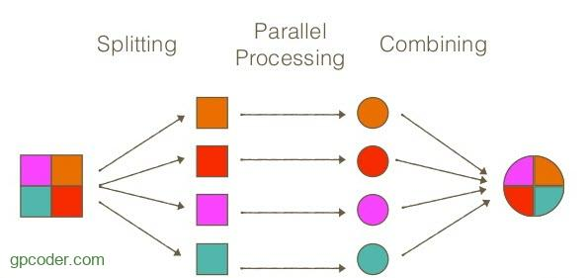

 |  |  | Chúng ta thường sử dụng Parallel Streams trong môi trường multi-thread khi mà chúng ta cần hiệu suất xử lý nhanh.

 |  |  |  |  |  | Sequential Stream |  | Parallel Streams

 |  |  |  | List<String> values = createDummyData(); |  |  | List<String> values = createDummyData();
 |  |  |  | long startTime = System.nanoTime(); |  |  | long startTime = System.nanoTime();
 |  |  |  | long count = values.stream().sorted().count(); |  |  | long count = values.parallelStream().sorted().count();
 |  |  |  | System.out.println(count); |  |  | System.out.println(count);
 |  |  |  | long endTime = System.nanoTime(); |  |  | long endTime = System.nanoTime();
 |  |  |  | long millis = TimeUnit.NANOSECONDS.toMillis(endTime - startTime); |  |  | long millis = TimeUnit.NANOSECONDS.toMillis(endTime - startTime);
 |  |  |  | System.out.println(String.format("sequential sort took: %d ms", millis)); |  |  | System.out.println(String.format("parallel sort took: %d ms", millis));
 |  |  |  | // sequential sort took: 804 ms |  |  | // parallel sort took: 489 ms

 |  |  | Như bạn thấy cả hai đoạn code gần giống nhau nhưng sắp xếp song song nhanh hơn gần 50%.
 |  |  | Tất cả những gì bạn phải làm là thay stream() thành parallelStream().
 |  |  | Một điều nữa, stream song song có thể được convert ngược về lại stream tuần tự bằng cách dùng method sequential().

17. Date & Time
17. Date & Time
 | Các lớp Date, time, calendar trong Java

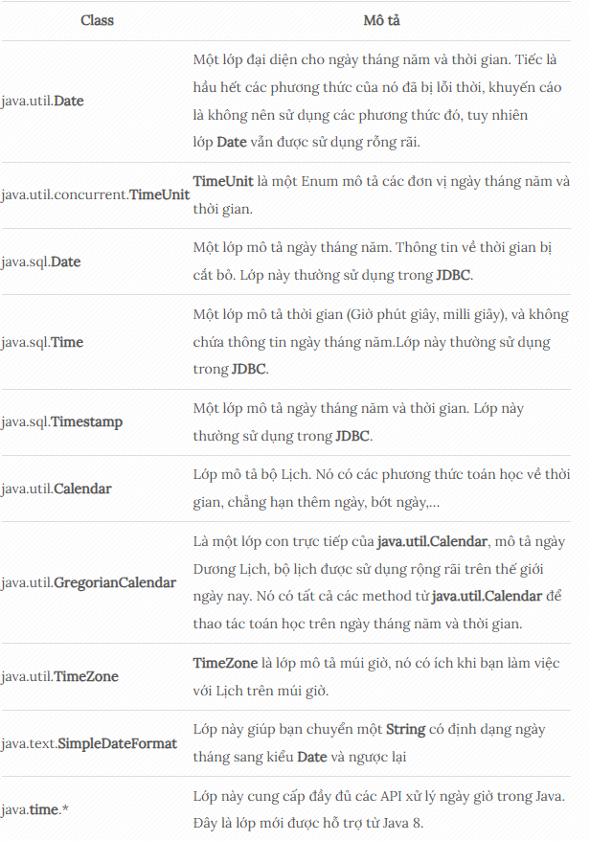

 | 17.1. System.currentTimeMillis()
 |  | System.currentTimeMillis() là một method tĩnh của class System. Nó trả về khoảng thời gian bằng mili giây tính từ ngày 1-1-1970 cho tới thời điểm hiện tại.
 |  | System.currentTimeMillis() thường được sử dụng để đo khoảng thời gian làm một việc gì đó bằng cách gọi method này trước khi bắt đầu công việc, và sau khi hoàn thành công việc.

 |  |  | long millis1 = System.currentTimeMillis();
 |  |  | doJob(10000);
 |  |  | long millis2 = System.currentTimeMillis();
 |  |  | long distance = millis2 - millis1;

 | 17.2. TimeUnit
 |  | TimeUnit là một Enum, nó được đưa vào từ Java5. Nó có một số method chuyển đổi giữa các đơn vị thời gian, và thực sự có ích trong một số tình huống.

 |  |  | // Số phút.
 |  |  | int minute = 5;
 |  |  | // Chuyển số phút trên ra mili giây.
 |  |  | // Đây là cách truyền thống có thể bạn từng sử dụng.
 |  |  | int millisecond = minute * 60 * 1000;
 |  |  | // Sử dụng TimeUnit:
 |  |  | long millisecond = TimeUnit.MINUTES.toMillis(minute);

 |  | Một số method của TimeUnit:

 |  |  | // Đổi sang nano giây (nanoseconds).
 |  |  | public long toNanos(long d);
 |  |  | // Đổi sang micro giây (microseconds).
 |  |  | public long toMicros(long d);
 |  |  | // Đổi sang mili giây (milliseconds)
 |  |  | public long toMillis(long d);
 |  |  | // Đổi sang giây (seconds).
 |  |  | public long toSeconds(long d);
 |  |  | // Đổi sang phút (minutes).
 |  |  | public long toMinutes(long d);
 |  |  | // Đổi sang giờ (hours).
 |  |  | public long toHours(long d);
 |  |  | // Đổi sang ngày (days).
 |  |  | public long toDays(long d) ;
 |  |  | // Chuyển đổi sang đơn vị thời gian khác, cho bởi tham số 'u'.
 |  |  | public long convert(long d, TimeUnit u);

 | 17.3. java.util.Date
 |  | java.util.Date là một trong các class mô tả ngày tháng đầu tiên trong Java.
 |  | Thật đáng tiếc là hầu hết các phương thức của nó đã lỗi thời, và thay vào đó là sử dụng các phương thức của java.util.Calendar.
 |  | Nhưng bạn vẫn có thể sử dụng java.util.Date để mô tả ngày tháng.
 |  | Chỉ còn 2 Constructor có thể sử dụng:

 |  |  | // Tạo một đối tượng Date mô tả thời điểm hiện tại.
 |  |  | Date date1 = new Date();
 |  |  | // Tạo một đối tượng Date theo thời gian là milli giây tính từ 1-1-1970.
 |  |  | long millis = System.currentTimeMillis();
 |  |  | Date date2 = new Date(millis);

 | 17.4. Date, Time, Timestamp (java.sql)
 |  | java.sql có 3 class liên quan tới ngày tháng và thời gian:
 |  |  | ・java.sql.Date
 |  |  | ・java.sql.Time
 |  |  | ・java.sql.Timestamp

 |  | ・java.sql.Date tương ứng với SQL DATE, nghĩa là nó chỉ lưu trữ năm, tháng, ngày và bỏ qua giờ phút giây, và milli giây. Thêm nữa java.sql.Date không chứa thông tin về múi giờ.
 |  | ・java.sql.Time tương ứng với SQL TIME và chỉ chứa các thông tin về giờ, phút, giây, milli giây.
 |  | ・java.sql.Timestamp tương ứng với SQL TIMESTAMP, nó chính xác tới nano giây (chú ý java.util.Date chỉ hỗ trợ tới milli giây!) với độ chính xác tùy biến.

 |  | Các class trên tham gia vào trong PreparedStatement trong JDBC API, chẳng hạn các method setDate, setTime, setTimestamp. Hoặc có thể lấy ra từ ResultSet.

 | 17.5. java.util.Calendar
 |  | Sơ lược về các bộ lịch:
 |  |  | ・Gregorian Calendar: Đây chính là Dương Lịch, còn gọi lịch Thiên chúa giáo, là lịch quốc tế. Nó được sử dụng rộng rãi nhất được đặt tên theo Đức Giáo Hoàng Gregory XIII, người đã giới thiệu nó vào năm 1582.
 |  |  | ・Buddhist Calendar: Đây là một bộ lịch phật giáo, thường được sử dụng tại một số nước Đông Nam Á trước kia như Thái Lan, Lào, Campuchia, cũng như Sri Lanka. Hiện nay lịch này được sử dụng trong các lễ hội phật giáo.
 |  |  |  | Và không còn quốc gia nào sử dụng lịch này một cách chính thức, các quốc gia này đã đổi sang sử dụng Gregorian Calendar.
 |  |  | ・Japanese Imperial Calendar: Đây là bộ lịch truyền thống của Nhật bản, hiện nay Nhật bản đã chuyển sang sử dụng dương lịch ( Gregorian Calendar), tuy nhiên bộ lịch truyền thống vẫn được sử dụng một cách không chính thức.

 |  | Calendar là class mô phỏng một hệ thống Lịch.

 |  | Calendar là một class trừu tượng. Nghĩa là bạn không thể khởi tạo nó từ cấu tử (Constructor). Tuy nhiên có 2 method tĩnh để tạo ra đối tượng Calendar.

 |  |  | public static Calendar getInstance();
 |  |  | public static Calendar getInstance(TimeZone zone);
 |  |  | public static Calendar getInstance(Locale aLocale);
 |  |  | public static Calendar getInstance(TimeZone zone,Locale aLocale);

 |  | Khi bạn sử dụng Calendar.getInstance(TimeZone,Locale) sẽ nhận được trả về là một trong các class con nói trên. Mà hầu hết là trả về GregorianCalendar.
 |  | Gọi Calendar.getInstance() trả về đối tượng Calendar với tham số TimeZone theo máy tính của bạn và Locale mặc định.
 |  | Một số method quan trọng:

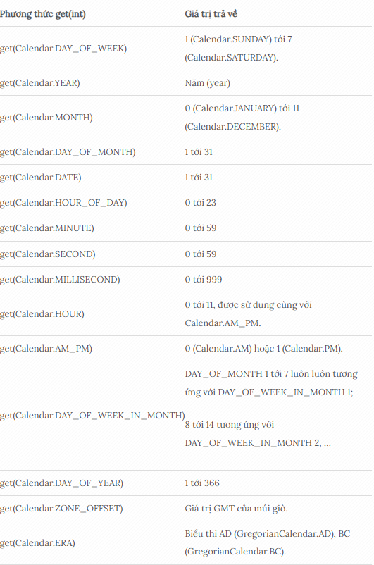

 |  | Một số method khác của Calendar:

 |  |  | void set(int calendarField, int value)
 |  |  | void set(int year, int month, int date)
 |  |  | void set(int year, int month, int date, int hour, int minute, int second)
 |  |  | // Thêm hoặc trừ một khoảng thời gian trên một trường (field) của Calendar.
 |  |  | // Dựa trên quy tắc của bộ Lịch.
 |  |  | void add(int field, int amount)
 |  |  | // Cuộn (lên/xuống) một trường (field) của Calendar.
 |  |  | // roll(): Không làm ảnh hưởng tới các trường khác của Calendar.
 |  |  | void roll(int calendarField, boolean up)
 |  |  | // Cuộn lên (roll up) một trường của Calendar.
 |  |  | // roll(): Không làm ảnh hưởng tới các trường khác của Calendar.
 |  |  | void roll(int calendarField, int amount):
 |  |  | // Trả về đối tượng Date dựa trên giá trị của Calendar.
 |  |  | Date getTime()
 |  |  | void setTime(Date date)
 |  |  | // Trả về số mili giây của đối tượng Calendar này.
 |  |  | long getTimeInMills():
 |  |  | void setTimeInMillis(long millis)
 |  |  | void setTimeZone(TimeZone value)

 | 17.6. Java.time.LocalDate
 |  | java.time.LocalDate là một lớp thuộc gói java.time,
 |  | Được thiết kế để biểu diễn một ngày cụ thể (năm, tháng, ngày) mà không bao gồm thông tin về thời gian hoặc múi giờ.
 |  | Lớp này được xây dựng dựa trên chuẩn ISO-8601, định dạng ngày quốc tế (YYYY-MM-DD).
 |  | Điều này giúp LocalDate trở nên nhất quán và dễ dàng tích hợp với các hệ thống khác.

 |  | 17.6.1. Cách khởi tạo LocalDate

 |  |  | ・Lấy ngày hiện tại:
 |  |  |  | LocalDate today = LocalDate.now();
 |  |  | Phương thức now() trả về ngày hiện tại dựa trên đồng hồ hệ thống.

 |  |  | ・Tạo ngày cụ thể:
 |  |  |  | LocalDate specificDate = LocalDate.of(2025, 8, 7);
 |  |  | Phương thức of() cho phép bạn chỉ định năm, tháng và ngày.

 |  |  | ・Phân tích từ chuỗi:
 |  |  |  | LocalDate parsedDate = LocalDate.parse("2025-08-07");
 |  |  | Phương thức parse() phân tích chuỗi theo định dạng ISO-8601. Bạn cũng có thể tùy chỉnh định dạng bằng DateTimeFormatter.

 |  | 17.6.2. Các phương thức quan trọng của java.time.LocalDate

 |  |  | 17.6.2.1. Lấy thông tin ngày
 |  |  |  | getYear(), getMonth(), getDayOfMonth(): Trả về năm, tháng hoặc ngày của đối tượng
 |  |  |  | LocalDate. getDayOfWeek(): Trả về thứ trong tuần

 |  |  | 17.6.2.2. So sánh ngày
 |  |  |  | isBefore(), isAfter(), isEqual(): So sánh hai đối tượng LocalDate.

 |  |  | 17.6.2.3. Thao tác cộng/trừ ngày
 |  |  |  | plusDays(), minusDays(), plusMonths(), minusYears(): Cộng hoặc trừ số ngày, tháng, năm.

 |  |  | 17.6.2.4. Định dạng ngày
 |  |  |  | Sử dụng DateTimeFormatter để định dạng LocalDate theo ý muốn:

 |  |  |  | LocalDate date = LocalDate.now();
 |  |  |  | DateTimeFormatter formatter = DateTimeFormatter.ofPattern("dd/MM/yyyy");
 |  |  |  | String formattedDate = date.format(formatter);
 |  |  |  | System.out.println(formattedDate); // Ví dụ: 07/08/2025

 |  | 17.6.3. Ứng dụng thực tế của java.time.LocalDate
 |  |  | LocalDate được sử dụng rộng rãi trong các ứng dụng Java, đặc biệt trong các trường hợp sau:
 |  |  |  | ・Quản lý ngày sinh: Lưu trữ và so sánh ngày sinh của người dùng.
 |  |  |  | ・Lập lịch sự kiện: Tính toán ngày diễn ra sự kiện hoặc thời gian còn lại.
 |  |  |  | ・Xử lý dữ liệu tài chính: Tính toán ngày thanh toán, ngày đáo hạn hợp đồng.
 |  |  |  | ・Hệ thống đặt vé: Kiểm tra ngày đặt vé hoặc ngày khởi hành.

 |  | 17.6.4. Lưu ý khi sử dụng java.time.LocalDate
 |  |  | Không bao gồm thời gian hoặc múi giờ: Nếu bạn cần xử lý thời gian hoặc múi giờ, hãy sử dụng LocalDateTime hoặc ZonedDateTime.
 |  |  | Kiểm tra định dạng chuỗi: Khi sử dụng parse(), hãy đảm bảo chuỗi đầu vào đúng định dạng để tránh DateTimeParseException.
 |  |  | Tương thích với cơ sở dữ liệu: LocalDate hoạt động tốt với các kiểu dữ liệu ngày trong SQL (như DATE trong JDBC).

 | 17.6. Java.time.LocalDateTime
 |  | Lớp LocalDateTime đại diện cho ngày tháng và thời gian địa phương (local date time) trong hệ thống lịch ISO, nó không bao gồm thông tin múi giờ.
 |  | Lớp LocalDateTime nằm trong package java.time.
 |  | Cũng giống như các lớp khác được giới thiệu trong Java 8 Date Time API, LocalDateTime là bất biến (immutable) điều này có nghĩa là tất cả các tính toán trên LocalDateTime đều tạo ra một đối tượng LocalDateTime mới,
 |  | vì vậy nó an toàn khi được sử dụng trong môi trường multithreading.

 |  | Lớp LocalDateTime không cung cấp bất kỳ một constructor nào, nhưng nó cung cấp các phương thức nhà máy tĩnh (static factory method) để tạo ra một đối tượng mới:

 |  |  | public static LocalDateTime now()
 |  |  | public static LocalDateTime now(ZoneId zone)
 |  |  | public static LocalDateTime now(Clock clock)
 |  |  | public static LocalDateTime of(int year, Month month, int dayOfMonth,int hour, int minute)
 |  |  | public static LocalDateTime of(int year, Month month, int dayOfMonth,int hour, int minute, int second)
 |  |  | public static LocalDateTime of(int year, Month month, int dayOfMonth,int hour, int minute, int second, int nanoOfSecond)
 |  |  | public static LocalDateTime of(int year, int month, int dayOfMonth,int hour, int minute)
 |  |  | public static LocalDateTime of(int year, int month, int dayOfMonth,int hour, int minute, int second)
 |  |  | public static LocalDateTime of(int year, int month, int dayOfMonth,int hour, int minute, int second, int nanoOfSecond)
 |  |  | public static LocalDateTime of(LocalDate date, LocalTime time)
 |  |  | public static LocalDateTime ofInstant(Instant instant, ZoneId zone)
 |  |  | public static LocalDateTime ofEpochSecond(long epochSecond, int nanoOfSecond, ZoneOffset offset)
 |  |  | public static LocalDateTime from(TemporalAccessor temporal)
 |  |  | public static LocalDateTime parse(CharSequence text)
 |  |  | public static LocalDateTime parse(CharSequence text, DateTimeFormatter formatter)

 | 17.7. Chuyển đổi giữa Date và Calendar
 |  | Chuyển từ Date sang Calendar

 |  |  | Date now = new Date();
 |  |  | Calendar c = Calendar.getInstance();
 |  |  | c.setTime(now);

 |  | Chuyển từ Calendar sang Date

 |  |  | Calendar c = Calendar.getInstance();
 |  |  | Date date = c.getTime();

 | 17.8. Chuyển đổi kiểu dữ liệu giữa Date và Timestamp trong Java
 |  | Chuyển kiểu dữ liệu Date sang Timestamp

 |  |  | Date now = new Date();
 |  |  | Timestamp ts = new Timestamp(now.getTime());

 |  | Chuyển kiểu dữ liệu Timestamp sang Date

 |  |  | Timestamp now = new Timestamp();
 |  |  | Date date = new Date(now.getTime());

 | 17.9. Chuyển đổi kiểu dữ liệu giữa String và Date trong Java
 |  | Chuyển kiểu dữ liệu String sang Date

 |  |  | Date date = new Date();
 |  |  | DateFormat df = new SimpleDateFormat("dd-MM-yyyy HH:mm:ss");
 |  |  | String dateString = df.format(date);

 |  | Chuyển kiểu dữ liệu Date sang String

 |  |  | String dateString = "23/04/2005 23:11:59";
 |  |  | DateFormat df = new SimpleDateFormat("dd/MM/yyyy HH:mm:ss");
 |  |  | Date date = df.parse(dateString);

 | 17.10. Tùy biến định dạng Date, Time

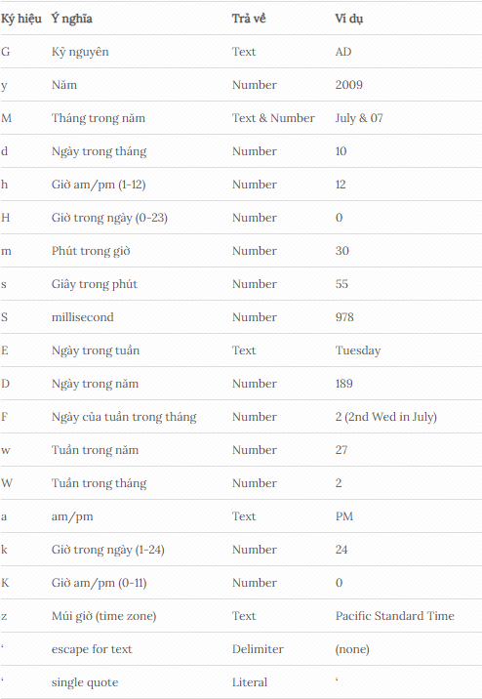

 | 17.11. DateTimeFormatter
 |  | DateTimeFormatter trong Java là một lớp mạnh mẽ thuộc gói java.time.format, dùng để chuyển đổi các đối tượng ngày giờ (như LocalDate, LocalDateTime, ZonedDateTime) sang dạng chuỗi (String) và ngược lại
 |  | hỗ trợ định dạng theo mẫu (pattern) tùy chỉnh hoặc các hằng số có sẵn (như ISO_LOCAL_DATE), giúp việc đọc/ghi dữ liệu ngày giờ trở nên linh hoạt và rõ ràng hơn, là một phần quan trọng của Java 8 Date/Time API.

 |  | 17.11.1. Chức năng chính
 |  |  | ・Định dạng (Formatting): Chuyển đối tượng LocalDateTime thành chuỗi (ví dụ: "2026-01-21").
 |  |  | ・Phân tích (Parsing): Chuyển chuỗi thành đối tượng ngày giờ (ví dụ: chuỗi "21/01/2026" thành LocalDate).

 |  | 17.11.2. Các cách sử dụng phổ biến
 |  |  | ・Sử dụng hằng số có sẵn:
 |  |  |  | ・DateTimeFormatter.ISO_LOCAL_DATE
 |  |  |  | ・DateTimeFormatter.BASIC_ISO_DATE
 |  |  |  | ・DateTimeFormatter.RFC_1123_DATE_TIME` (thường dùng khi làm việc với HTTP)

 |  |  |  | import java.time.LocalDate;
 |  |  |  | import java.time.format.DateTimeFormatter;

 |  |  |  | LocalDate today = LocalDate.now();
 |  |  |  | // Định dạng theo ISO
 |  |  |  | String formattedDate = today.format(DateTimeFormatter.ISO_LOCAL_DATE);
 |  |  |  | System.out.println(formattedDate); // Kết quả: 2026-01-21

 |  |  | ・Sử dụng mẫu (Pattern): Định nghĩa mẫu tùy chỉnh với các ký tự đại diện (ví dụ: yyyy, MM, dd, HH, mm, ss).

 |  |  |  | DateTimeFormatter customFormatter = DateTimeFormatter.ofPattern("dd/MM/yyyy HH:mm:ss");
 |  |  |  | LocalDateTime now = LocalDateTime.now();
 |  |  |  | String customFormatted = now.format(customFormatter);
 |  |  |  | System.out.println(customFormatted); // Kết quả: 21/01/2026 10:30:00 (ví dụ)

 |  |  |  | // Phân tích chuỗi
 |  |  |  | String dateString = "21/01/2026";
 |  |  |  | LocalDate parsedDate = LocalDate.parse(dateString, DateTimeFormatter.ofPattern("dd/MM/yyyy"));
 |  |  |  | System.out.println(parsedDate); // Kết quả: 2026-01-21

 |  |  | ・Sử dụng kiểu địa phương (Locale): Hỗ trợ các định dạng ngôn ngữ khác nhau.

 |  |  |  | DateTimeFormatter formatter = DateTimeFormatter.ofPattern("EEEE, dd MMMM yyyy", new Locale("vi", "VN"));
 |  |  |  | String formattedVietnamese = LocalDate.now().format(formatter);
 |  |  |  | System.out.println(formattedVietnamese); // Kết quả: Thứ Tư, 21 Tháng 1 2026

 |  | 17.11.3. Lời khuyên khi sử dụng
 |  |  | ・Tái sử dụng DateTimeFormatter: Tạo đối tượng formatter một lần và dùng lại để tránh tốn tài nguyên.
 |  |  | ・Xử lý ngoại lệ: Sử dụng try-catch cho DateTimeParseException khi phân tích chuỗi.
 |  |  | ・Tránh dùng API cũ: Khuyến khích sử dụng LocalDateTime, LocalDate, ZonedDateTime thay vì java.util.Date và Calendar.

 | 17.12. SimpleDateFormat
 |  | SimpleDateFormat trong Java là lớp dùng để định dạng (chuyển Date/Calendar thành String) và phân tích (chuyển String thành Date/Calendar) ngày tháng, thời gian theo một mẫu (pattern) tùy chỉnh,
 |  | như yyyy-MM-dd HH:mm:ss, sử dụng các ký hiệu như yyyy (năm), MM (tháng), dd (ngày), HH (giờ 24h), mm (phút), ss (giây).

 |  | Cách sử dụng cơ bản
 |  |  | 1) Import lớp: import java.text.SimpleDateFormat;
 |  |  | 2) Tạo đối tượng SimpleDateFormat:
 |  |  |  | Cung cấp mẫu định dạng khi khởi tạo: SimpleDateFormat formatter = new SimpleDateFormat("yyyy-MM-dd");.
 |  |  | 3) Định dạng (Format) từ Date/Calendar sang String: Dùng phương thức format()

 |  |  |  | Date date = new Date();
 |  |  |  | SimpleDateFormat formatter = new SimpleDateFormat("dd/MM/yyyy");
 |  |  |  | String strDate = formatter.format(date);

 |  |  | 4) Phân tích (Parse) từ String sang Date: Dùng phương thức parse()

 |  |  |  | SimpleDateFormat formatter = new SimpleDateFormat("dd/MM/yyyy");
 |  |  |  | Date date = formatter.parse("31/09/2017");

 |  | Các ký hiệu mẫu phổ biến
 |  |  | yyyy: Năm (4 chữ số).
 |  |  | MM: Tháng (01-12).
 |  |  | dd: Ngày trong tháng (01-31).
 |  |  | HH: Giờ (00-23, 24-giờ).
 |  |  | hh: Giờ (01-12, 12-giờ).
 |  |  | mm: Phút (00-59).
 |  |  | ss: Giây (00-59).
 |  |  | SSS: Mili giây.
 |  |  | a: AM/PM.

18. File
18. File
 | Các thao tác này bao gồm: liệt kê danh sách tập tin, thư mục, thêm/ đổi tên, xóa thư mục, …Java cung cấp 2 class hỗ trợ những việc này:
 |  | ・Lớp java.io.File đại diện cho một tập tin (file) hoặc một thư mục (directory) của hệ thống, nó được đưa vào Java từ phiên bản 1.0.
 |  | ・Lớp java.nio.file.Files cung cấp các phương thức static và native để thao tác với tập tin và thư mục, nó được bổ sung vào từ phiên bản Java 7.0.
 |  |  | Lớp này thường được sử dụng khi maintain/optimize chương trình để tăng hiệu suất chương trình Java.
 |  |  | Khả năng tăng hiệu suất chương trình của NIO không chỉ phụ thuộc vào hệ điều hành mà còn phụ thuộc vào phiên bản JVM, hệ thống máy chủ, ổ cứng, hay thậm chí dữ liệu.

 | Đường dẫn tương đối và tuyệt đối
 |  | ・Một đường dẫn tuyệt đối luôn chứa các phần tử gốc và danh sách thư mục đầy đủ cần thiết để định vị tệp tin.
 |  | ・Một đường dẫn tương đối cần phải được kết hợp với một đường dẫn khác để truy cập một tập tin.

 | 18.1. Java.io.File
 |  | Lớp java.io.File đại diện cho một tập tin hoặc một thư mục trong hệ thống, nó đại diện cho một đường dẫn (path).
 |  | Đường dẫn này có thể không thực sự tồn tại trên hệ thống. Nếu tồn tại thì nó có thể là một thư mục (directory) hoặc là một tập tin (file).

 |  |  | // Tạo một đối tượng File đại diện cho một đường dẫn
 |  |  | File file = new File("D:/WorkSpace/gpcoder/data/gpcoder.txt");
 |  |  | // Kiểm tra sự tồn tại.
 |  |  | System.out.println("Path exists : " + file.exists());
 |  |  | // Kiểm tra có phải có phải là một folder hay không?
 |  |  | System.out.println("isDirectory : " + file.isDirectory());
 |  |  | // Kiểm tra có phải là một đường dẫn ẩn hay không?
 |  |  | System.out.println("isHidden : " + file.isHidden());
 |  |  | // Lấy tên file/ folder
 |  |  | System.out.println("Simple Name: " + file.getName());
 |  |  | // Đường dẫn tuyêt đối.
 |  |  | System.out.println("Absolute Path: " + file.getAbsolutePath());
 |  |  | // Kiểm tra kích thước file:
 |  |  | System.out.println("Length : " + file.length() + " (bytes)");
 |  |  | // Thời điểm sửa lần cuối
 |  |  | long lastMofifyInMillis = file.lastModified(); // milliseconds
 |  |  | Date lastModifyDate = new Date(lastMofifyInMillis);
 |  |  | System.out.println("Last modify date: " + lastModifyDate);

 | 18.2. Tạo thư mục
 |  | Lớp File cung cấp 2 phương thức để tạo môt thư mục:
 |  |  | ・mkdir(): Tạo thư mục cho bởi đường dẫn nếu thư mục cha tồn tại.
 |  |  | ・mkdirs(): Tạo thư mục cho bởi đường dẫn, bao gồm cả các thư mục cha nếu nó không tồn tại.

 | 18.3. Bộ lọc File (File Filter)
 |  | Lớp java.io.File cung cấp một vài phương thức để lấy ra danh sách các tập tin con và thư mục con trong một thư mục.
 |  | Và sử dụng FileFilter để lọc các tập tin đó.
 |  |  | ・File[] listRoots(): Trả về một mảng các đối tượng File là đại diện cho các thư mục gốc. Trong Windows nó sẽ là các ổ đĩa (C:, D:,..), trong Unix nó là /
 |  |  | ・File[] listFiles(): Trả về một mảng các đối tượng File, là các tập tin và các thư mục con của thư mục hiện tại.
 |  |  | ・File[] listFiles(FilenameFilter filter): Trả về một mảng các đối tượng File, là các tập tin và các thư mục con của thư mục hiện tại, và phù hợp với bộ lọc FilenameFilter trên tham số.
 |  |  | ・File[] listFiles(FileFilter filter): Trả về một mảng các đối tượng File, là các tập tin và các thư mục con của thư mục hiện tại, và phù hợp với bộ lọc FileFilter trên tham số.
 |  |  | ・String[] list(): Trả về một mảng các đường dẫn, là đường dẫn của các tập tin và đường dẫn của các thư mục con của thư mục hiện tại.
 |  |  | ・String[] list(FilenameFilter filter): Trả về một mảng các đường dẫn, là đường dẫn của các tập tin và đường dẫn của các thư mục con của thư mục hiện tại, và phù hợp với bộ lọc FiltenameFilter trên tham số.

 | 18.4. Đổi tên thư mục và tập tin
 |  | Sử dụng phương thưc rename() của lớp File để đổi tên (hoặc cả đường dẫn) của một file hoặc folder.

 | 18.5. Xóa thư mục và tập tin
 |  | Sử dụng phương thức delete() để xóa tập tin và thư mục.
 |  | Lưu ý: phương thức delete() chỉ cho phép xóa thư mục rỗng.

 | 18.6. Đọc ghi file trong java
 |  | 18.6.1. Sử dụng Byte Stream
 |  |  | Các luồng byte được định nghĩa dùng hai lớp phân cấp, mức trên cùng là hai lớp trừu tượng InputStream và OutputStream, là các lớp cha của các lớp xuất nhập kiểu byte.
 |  |  | InputStream định nghĩa những đặc điểm chung cho những luồng nhập byte. OutputStream mô tả cách xử lý của các luồng xuất byte.

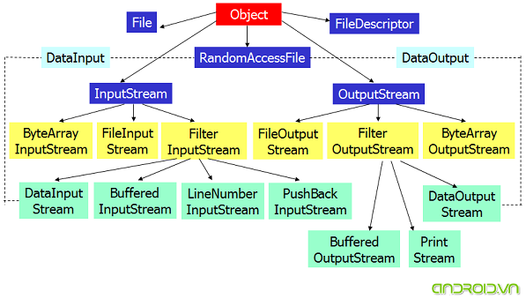

 |  |  | ・FileInputStream: Làm việc với file, Đọc từng byte dữ liệu bằng phương thức read(), khi kết thúc nó trả về giá trị -1. Cách này có tốc độ tương đối chậm. Đọc theo từng byte:

 |  |  |  | FileInputStream in = new FileInputStream("data.txt");
 |  |  |  | while ((byteRead = in.read()) != -1) {
 |  |  |  |  | System.out.println(byteRead);
 |  |  |  | }

 |  |  | ・Các phương thức của lớp InputStream

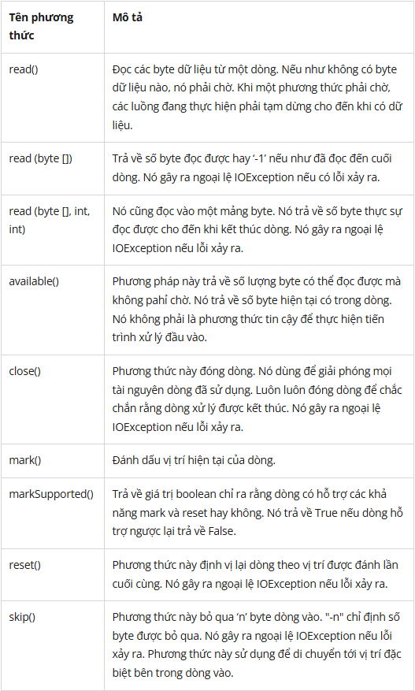

 |  |  | ・Các phương thức của lớp OutputStream

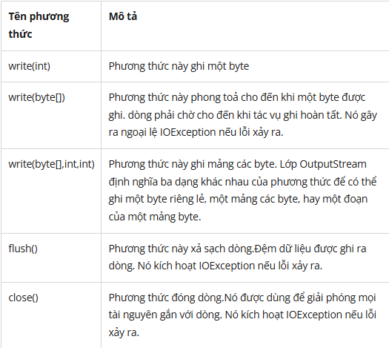

 |  | 18.6.2. Sử dụng Character Stream
 |  |  | Trong nhiều trường hợp luồng byte không phải là cách tốt nhất để quản lý nhập xuất dữ liệu ký tự.
 |  |  | Trong lập trình Java có kiểu luồng ký tự phục vụ riêng cho việc nhập xuất dữ liệu trên luồng. Mức trên cùng là 2 lớp trừu tường Reader và Writer.
 |  |  | Các lớp dẫn xuất từ Reader và Writer hỗ trợ thao tác trên các luồng ký tự Unicode.

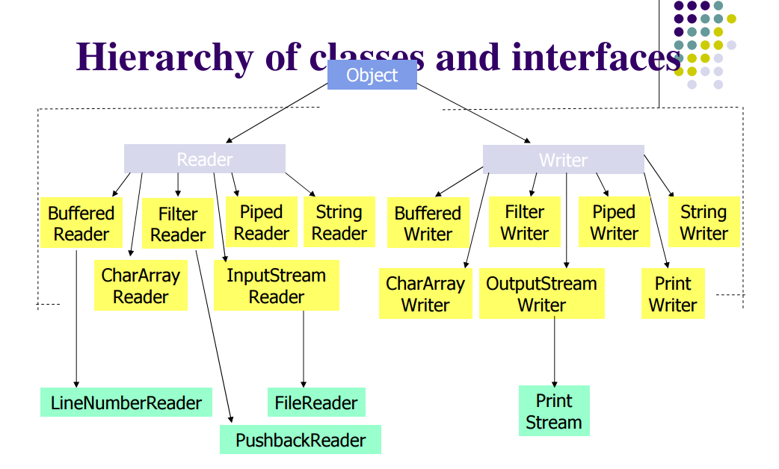

 |  |  | ・Các phương thức của lớp Reader

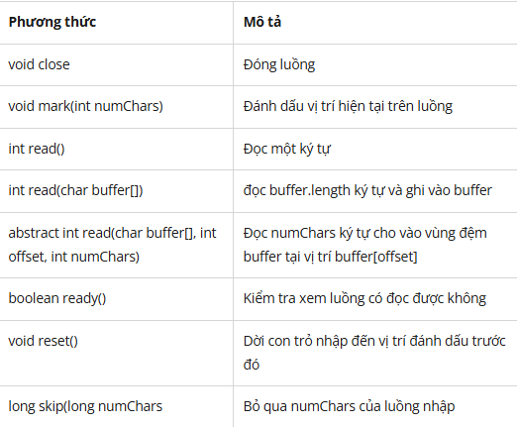

 |  |  | ・Các phương thức của lớp Writer

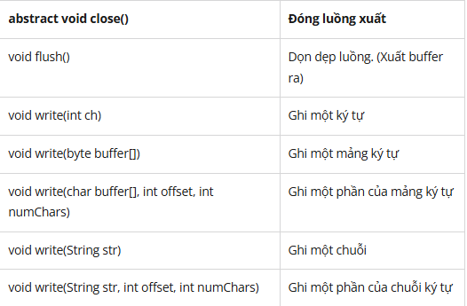

 |  | 18.6.3. Sử dụng buffered stream
 |  |  | Buffered Streams được sử dụng để tăng tốc độ hoạt động I/O, bằng cách đơn giản là tạo ra một khoảng nhớ đệm với kích thước cụ thể nào đó.
 |  |  | Vì vậy chúng ta không cần phải truy cập vào ổ đĩa cứng khi thực hiện I/O. Một chương trình có thể chuyển đổi từ không sử dụng buffered stream (Byte Stream và Chracter Stream sang sử dụng buffered stream bằng việc sử dụng ý tưởng "Wrapping"

 |  |  | Lớp wrapper cho byte stream
 |  |  |  | ・BufferedInputStream
 |  |  |  | ・BufferedOutputStream
 |  |  | Lớp wrapper cho character stream
 |  |  |  | ・BufferedReader
 |  |  |  | ・BufferedWriter

 |  |  | 18.6.3.1. BufferedInputStream
 |  |  |  | Lớp BufferedInputStream trong java được sử dụng để đọc thông tin từ stream (buffered stream).
 |  |  |  | Trong nội bộ của lớp này sử dụng cơ chế đệm để làm cho hiệu suất đọc nhanh hơn.
 |  |  |  | Những điểm quan trọng về BufferedInputStream là:
 |  |  |  |  | ・Khi các byte từ stream được bỏ qua hoặc đọc, bộ đệm nội bộ sẽ tự động nạp lại từ input steam chứa, nhiều byte tại một thời điểm.
 |  |  |  |  | ・Khi một BufferedInputStream được tạo ra, một mảng đệm nội bộ sẽ được tạo ra.

 |  |  |  | Khai báo của lớp BufferedInputStream

 |  |  |  | Các constructor của lớp BufferedInputStream

 |  |  |  | Các phương thức của lớp BufferedInputStream

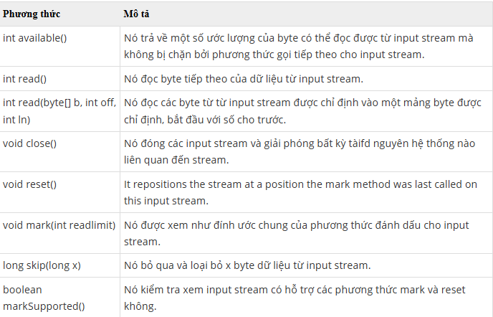

 |  |  | 18.6.3.2. BufferedOutputStream
 |  |  |  | Lớp BufferedOutputStream trong java được sử dụng để đệm một output stream. Trong nội bộ của lớp này sử dụng bộ đệm để lưu trữ dữ liệu. Vì vậy, nó giúp hiệu suất ghi dữ liệu nhanh.
 |  |  |  | Để thêm bộ đệm vào một đối tượng OutputStream, sử dụng lớp BufferedOutputStream. Cú pháp để thêm bộ đệm vào một OutputStream như sau:

 |  |  |  | Khai báo của lớp BufferedOutputStream

 |  |  |  | Các constructor của lớp BufferedOutputStream

 |  |  |  | Các phương thức của lớp BufferedOutputStream

 |  |  | 18.6.3.3. BufferedReader
 |  |  |  | Lớp BufferedReader trong java được sử dụng để đọc văn bản từ một input stream dựa trên các ký tự (character stream).
 |  |  |  | Nó có thể được sử dụng để đọc dữ liệu theo dòng (line by line) bằng phương thức readLine(). Nó giúp hiệu suất nhanh. Nó kế thừa lớp Reader.

 |  |  |  | Khai báo của lớp BufferedReader

 |  |  |  | Các constructor của lớp BufferedReader

 |  |  |  | Các phương thức của lớp BufferedReader

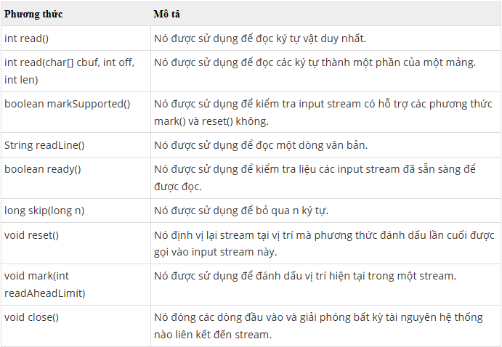

 |  |  | 18.6.3.4. BufferedWriter
 |  |  |  | Lớp BufferedWriter trong java được sử dụng để cung cấp bộ đệm cho các các thể hiện của lớp Writer.
 |  |  |  | Nó giúp hiệu suất nhanh. Nó thừa kế lớp Writer. Các ký tự đệm được sử dụng để cung cấp việc ghi dữ liệu hiệu quả với các mảng đơn, các ký tự và chuỗi.

 |  |  |  | Khai báo của lớp BufferedWriter

 |  |  |  | Các constructor của lớp BufferedWriter

 |  |  |  | Các phương thức của lớp BufferedWriter

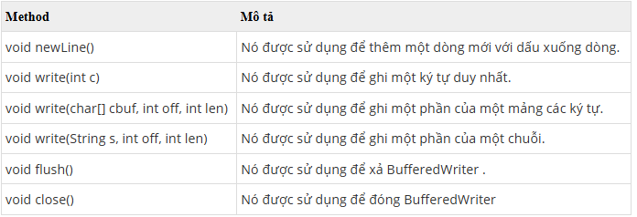

 |  | 18.6.3. Đọc ghi file trong java với Scanning và Formatting
 |  |  | 18.6.3.1. Scanning
 |  |  |  | Lớp Scanner có thể phân tích được các kiểu dữ liệu nguyên thủy và kiểu String bằng việc sử dụng biểu thức chính quy (regular expressions).
 |  |  |  | Mặc định các khoảng trắng được Scanner dùng để phân biệt các ký tự trong một chuỗi.
 |  |  |  | Scanner có thể được sử dụng để nhập dữ liệu từ bàn phím, phân tích chuỗi ký tự, nhập dữ liêu từ file.

 |  |  |  | Đoạn code này cho phép người dùng đọc ký tự số từ bàn phím bằng cách khởi tạo Scanner sử dụng System.in:

 |  |  |  | Đoạn code này lấy tất cả các số có kiểu long từ file myNumbers.txt:

 |  |  |  | Scanner cũng có thể sử dụng dụng bộ phân cách (Delimiters) khác do người dùng tự định nghĩa, đoạn code sau đọc và phân tích thành các mục từ một chuỗi.

 |  |  |  | Một số phương thức của lớp Scanner

 |  |  | 18.6.3.2. Formatting
 |  |  |  | Ngoài 2 phương thức print và println. Java cung cấp 2 phương thức định dạng in cho chúng ta là printf và format và 2 phương thức này có chức năng tương tự nhau.

 |  |  |  |  | long n = 461012;
 |  |  |  |  | System.out.format("%d%n", n); // --> "461012"
 |  |  |  |  | System.out.format("%08d%n", n); // --> "00461012"
 |  |  |  |  | System.out.format("%+8d%n", n); // --> " +461012"
 |  |  |  |  | System.out.format("%,8d%n", n); // --> " 461,012"
 |  |  |  |  | System.out.format("%+,8d%n%n", n); // --> "+461,012"
 |  |  |  |  | double pi = Math.PI;
 |  |  |  |  | System.out.format("%f%n", pi); // --> "3.141593"
 |  |  |  |  | System.out.format("%.3f%n", pi); // --> "3.142"
 |  |  |  |  | System.out.format("%10.3f%n", pi); // --> " 3.142"
 |  |  |  |  | System.out.format("%-10.3f%n", pi); // --> "3.142"
 |  |  |  |  | System.out.format(Locale.FRANCE, "%-10.4f%n%n", pi); // --> "3,1416"
 |  |  |  |  | Calendar c = Calendar.getInstance();
 |  |  |  |  | System.out.format("%tB %te, %tY%n", c, c, c); // --> "May 29, 2006"
 |  |  |  |  | System.out.format("%tl:%tM %tp%n", c, c, c); // --> "2:34 am"
 |  |  |  |  | System.out.format("%tD%n", c); // --> "05/29/06"

 |  |  |  | Bảng sau thông kê một vài "Converters" và "Flags" được sử dụng

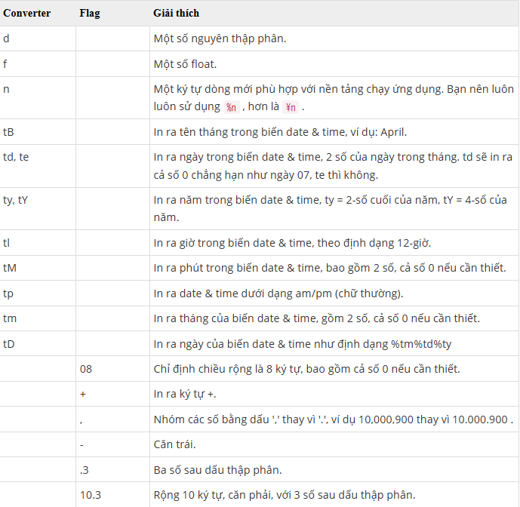

 | 18.7. Đọc và ghi đối tượng trong Java
 |  | Trong Java, việc đọc và ghi một object do class ObjectOutputStream và ObjectInputStream đảm nhiệm.
 |  | Đây là 2 lớp con của lớp java.io.OutputStream và java.io.InputStream.
 |  | Để đọc ghi theo Object trong Java thì tại class Object đó ta cần đặt giao tiếp java.io.Serializable.

 |  |  | public class ReadWriteObject {
 |  |  | public static void main(String[] args){
 |  |  | MyStudent myStudent = new MyStudent(); // tao doi tuong myStudent

 |  |  | //Ghi Object vao file

 |  |  | try { // dat try cacth de tranh ngoai le khi tao va viet File
 |  |  | FileOutputStream f = new FileOutputStream("student.dat"); // tao file f tro den student.dat
 |  |  | ObjectOutputStream oStream = new ObjectOutputStream(f); // dung de ghi theo Object vao file f
 |  |  | oStream.writeObject(myStudent); // ghi MyStudent theo kieu Object vao file
 |  |  | oStream.close();
 |  |  | } catch (IOException e) {
 |  |  | System.out.println("Error Write file");
 |  |  | }

 |  |  | // doc Object tu file
 |  |  | MyStudent ms = null;

 |  |  | try { // dat try cacth de tranh ngoai le khi tao va doc File
 |  |  | FileInputStream f = new FileInputStream("student.dat"); // tao file f tro den student.dat
 |  |  | ObjectInputStream inStream = new ObjectInputStream(f); // dung de doc theo Object vao file f
 |  |  | // dung inStream doc theo Object, ep kieu tra ve la MyStudent
 |  |  | ms = (MyStudent) inStream.readObject();
 |  |  | inStream.close();
 |  |  | } catch (ClassNotFoundException e) {
 |  |  | System.out.println("Class not found");
 |  |  | } catch (IOException e) {
 |  |  | System.out.println("Error Read file");
 |  |  | }

 |  |  | // Xuat KQ
 |  |  | System.out.println("My name is " + ms.name + ". I am " + ms.age + " years old");
 |  |  | }
 |  |  | }

 |  |  | class MyStudent implements Serializable{
 |  |  | String name = "Nguyen Cong Thanh";
 |  |  | int age = 21;
 |  |  | }

19. Properties & Config
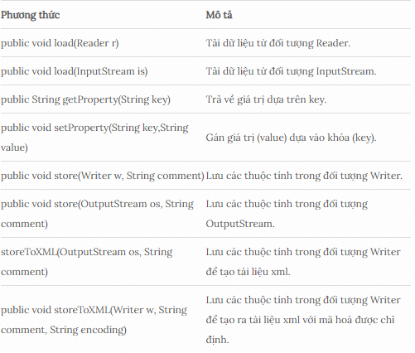
19. Properties & Config
 | Lớp Properties trong java được sử dụng để tạo ra đối tượng chứa cặp khóa (key) và giá trị (value) như một chuỗi.
 | Lớp java.util.Properties là một lớp con của Hashtable.
 | Lớp Properties có thể được sử dụng để lấy giá trị (key) dựa trên khóa (key) của thuộc tính.
 | Lớp Properties cung cấp các phương thức lấy dữ liệu từ các file .properties và lưu trữ dữ liệu vào file .properties.
 | Hơn nữa, nó có thể được sử dụng để có được properties của hệ thống.

 | File Properties không cần biên dịch lại, nếu thông tin được thay đổi từ file .properties:
 | Nếu có bất kỳ thông tin nào được thay đổi từ file .properties, bạn không cần phải biên dịch lại lớp java. Nó được sử dụng để lưu trữ thông tin mà sẽ được thay đổi thường xuyên

 | 19.1. Nội dung của file .properties
 |  | Một số quy định nội dung của file .properties:
 |  |  | ・Mỗi cặp khóa – giá trị (key-value) được viết trên một dòng, phân cách bằng dấu =.
 |  |  | ・Sử dụng dấu # để thêm ghi chú cho các cặp khóa – giá trị (key-value).
 |  |  | ・Có thể thêm trùng khóa, tuy nhiên lớp Properties chỉ lấy giá trị của khóa cuối cùng, do lớp Properties sử dụng map để lưu dữ liệu nên cặp khóa cuối cùng được giữ lại.
 |  |  | ・Các dòng bắt đầu bằng các ký tự ! hoặc # bị bỏ qua. Dòng trắng cũng bị bỏ qua.
 |  |  | ・Tên key không được chứa khoảng trắng ở giữa. Ví dụ: key 1 là không đúng, phải đặt là key1.
 |  |  | ・Có thể có thêm khoảng trắng ở 2 đầu của khóa và giá trị: tuy nhiên lớp Properties sẽ tự động cắt khoảng trắng ở 2 đầu của khóa, cắt khoảng trắng đầu của giá trị, khoảng trắng ở cuối giá trị vẫn giữ nguyên.
 |  |  | ・Giá trị có thể kéo dài một vài dòng nếu mỗi dòng được kết thúc bởi dấu gạch chéo ngược (‘\‘)
 |  |  | ・Ký tự \n, \r, và \t có thể được sử dụng.
 |  |  | ・Ký tự dấu gạch chéo \ ngược của anh ta phải được thay thế bằng dấu gạch chéo kếp (\\). Ví dụ: path=c:\\docs\\doc1
 |  |  | ・Ký tự UNICODE có thể được nhập như trong một chương trình Java, sử dụng tiền tố \u. Ví dụ: \u002c.

 | 19.2. Các phương thức của lớp Properties trong java
 |  | Lớp Properties kế thừa từ lớp Hashtable.
 |  | Lớp Hashtable cài đặt Map Interface nên bạn có thể sử dụng các phương thức đã được định nghĩa của lớp HashTable và Map Interface.

 |  | Ngoài ra, lớp Properties còn cung cấp các phương thức riêng của nó như dưới đây:

20. Thread
20. Thread
 | Lập trình đa luồng (Multi-threading) là một kỹ thuật trong lập trình mà một ứng dụng có thể thực thi nhiều phần công việc (luồng – thread) một cách đồng thời.
 | Trong Java, đa luồng là một tính năng mạnh mẽ và quan trọng, giúp các ứng dụng có thể tận dụng tối đa tài nguyên CPU và giảm thời gian xử lý bằng cách thực thi nhiều tác vụ cùng lúc.

 | Java cung cấp hỗ trợ sẵn có cho lập trình đa luồng thông qua lớp Thread và giao diện Runnable.
 | Việc sử dụng đa luồng trong Java giúp tăng cường hiệu suất và cải thiện tính đáp ứng (responsiveness) của ứng dụng, đặc biệt trong các ứng dụng yêu cầu xử lý song song hoặc thời gian thực.

 | 20.1. Thread
 |  | Thread (luồng) về cơ bản là một tiến trình con (sub-process). Một đơn vị xử lý nhỏ nhất của máy tính có thể thực hiện một công việc riêng biệt.
 |  | Trong Java, các luồng được quản lý bởi máy ảo Java (JVM).

 | 20.2. Multi-thread
 |  | Multi-thread (đa luồng) là một tiến trình thực hiện nhiều luồng đồng thời.
 |  | Một ứng dụng Java ngoài luồng chính có thể có các luồng khác thực thi đồng thời làm ứng dụng chạy nhanh và hiệu quả hơn.

 | 20.3. Đa nhiệm (multitasking)
 |  | Multitasking: Là khả năng chạy đồng thời một hoặc nhiều chương trình cùng một lúc trên một hệ điều hành.
 |  | Hệ điều hành quản lý việc này và sắp xếp lịch phù hợp cho các chương trình đó. Ví dụ, trên hệ điều hành Windows chúng ta có làm việc đồng thời với các chương trình khác nhau như: Microsoft Word, Excel, Media Player, …
 |  | Chúng ta sử dụng đa nhiệm để tận dụng tính năng của CPU.
 |  | Đa nhiệm có thể đạt được bằng hai cách:

 |  | 20.3.1. Đa nhiệm dựa trên đơn tiến trình (Process) – Đa tiến trình (Multiprocessing).
 |  |  | Mỗi tiến trình có địa chỉ riêng trong bộ nhớ, tức là mỗi tiến trình phân bổ vùng nhớ riêng biệt.
 |  |  | Tiến trình là nặng.
 |  |  | Sự giao tiếp giữa các tiến trình có chi phí cao.
 |  |  | Chuyển đổi từ tiến trình này sang tiến trình khác đòi hỏi thời gian để đăng ký việc lưu và tải các bản đồ bộ nhớ, các danh sách cập nhật, …

 |  | 20.3.2. Đa nhiệm dựa trên luồng (Thread) – Đa luồng (MultiThreading).
 |  |  | Các luồng chia sẻ không gian địa chỉ ô nhớ giống nhau.
 |  |  | Luồng là nhẹ.
 |  |  | Sự giao tiếp giữa các luồng có chi phí thấp.

 |  | Đa tiến trình (multiprocessing) và đa luồng (multithreading) cả hai được sử dụng để tạo ra hệ thống đa nhiệm (multitasking).
 |  | Nhưng chúng ta sử dụng đa luồng nhiều hơn đa tiến trình bởi vì các luồng chia sẻ một vùng bộ nhớ chung.
 |  | Chúng không phân bổ vùng bộ nhớ riêng biệt để tiết kiệm bộ nhớ, và chuyển đổi ngữ cảnh giữa các luồng mất ít thời gian hơn tiến trình.

 | 20.4. Ưu điểm của Multi-thread Java
 |  | Đầu tiên, đa luồng giúp tăng hiệu suất của ứng dụng bằng cách chạy song song nhiều tác vụ.
 |  | Đa luồng còn giúp cải thiện tính đáp ứng của ứng dụng.
 |  | Ngoài ra, đa luồng hỗ trợ xử lý đồng thời nhiều yêu cầu.

 | 20.5. Nhược điểm của đa luồng trong Java
 |  | Tuy nhiên, lập trình đa luồng có một số nhược điểm lớn. Độ phức tạp của nó là một trong những thách thức lớn nhất.
 |  | Khi làm việc với nhiều luồng, lập trình viên phải xử lý đồng bộ hóa, phối hợp luồng và tránh các lỗi như deadlock (tình trạng chết) hoặc race condition (điều kiện cạnh tranh).
 |  | Điều này đòi hỏi kỹ năng cao và kinh nghiệm.

 |  | ・Đồng bộ hóa dữ liệu giữa các luồng cũng là một vấn đề quan trọng. Khi nhiều luồng truy cập chung một tài nguyên, nếu không đồng bộ đúng cách, dữ liệu có thể bị thay đổi ngoài ý muốn, dẫn đến lỗi.
 |  |  | Đồng bộ hóa giúp ngăn chặn tình trạng này, nhưng nó làm giảm hiệu suất vì các luồng phải chờ nhau.
 |  |  | Đồng thời, nếu đồng bộ không chính xác, có thể gây ra tình trạng deadlock, khi các luồng bị khóa lẫn nhau và không thể tiếp tục thực thi.

 |  | ・Một vấn đề khác là race condition, khi nhiều luồng cùng thao tác với một tài nguyên mà không kiểm soát đúng cách. Điều này có thể dẫn đến dữ liệu không chính xác hoặc bị hỏng.

 | 20.6. Vòng đời (các trạng thái) của một Thread trong Java

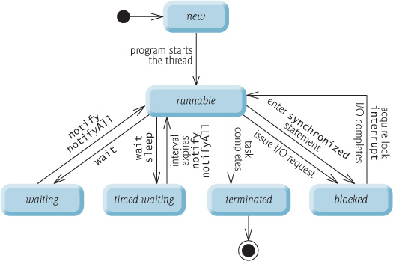

 |  | Vòng đời của thread trong java được kiểm soát bởi JVM. Java định nghĩa các trạng thái của luồng trong các thuộc tính static của lớp Thread.State:

 |  |  | ・NEW : Đây là trạng thái khi luồng vừa được khởi tạo bằng phương thức khởi tạo của lớp Thread nhưng chưa được start().
 |  |  |  | Ở trạng thái này, luồng được tạo ra nhưng chưa được cấp phát tài nguyên và cũng chưa chạy.
 |  |  |  | Nếu luồng đang ở trạng thái này mà ta gọi các phương thức ép buộc stop,resume,suspend … sẽ là nguyên nhân sảy ra ngoại lệ IllegalThreadStateException .
 |  |  | ・RUNNABLE : Sau khi gọi phương thức start() thì luồng test đã được cấp phát tài nguyên và các lịch điều phối CPU cho luồng test cũng bắt đầu có hiệu lực.
 |  |  |  | Ở đây, chúng ta dùng trạng thái là Runnable chứ không phải Running, vì luồng không thực sự luôn chạy mà tùy vào hệ thống mà có sự điều phối CPU khác nhau.
 |  |  | ・WAITING : Thread chờ không giới hạn cho đến khi một luồng khác đánh thức nó.
 |  |  | ・TIMED_WAITING : Thread chờ trong một thời gian nhất định, hoặc là có một luồng khác đánh thức nó.
 |  |  | ・BLOCKED: Đây là 1 dạng của trạng thái “Not Runnable”, là trạng thái khi Thread vẫn còn sống, nhưng hiện tại không được chọn để chạy.
 |  |  |  | Thread chờ một monitor để unlock một đối tượng mà nó cần.
 |  |  | ・TERMINATED : Một thread ở trong trạng thái terminated hoặc dead khi phương thức run() của nó bị thoát.

 | 20.7. Cách tạo thread trong Java
 |  | Trong java ta có thể tạo ra một luồng bằng một trong hai cách sau:
 |  |  | ・Tạo 1 đối tượng của lớp extend từ class Thread
 |  |  | ・Tạo 1 đối tượng của lớp implements từ interface Runnable.

 |  | 20.7.1. Tạo luồng bằng cách extend từ lớp Thread
 |  |  | Để tạo luồng bằng cách tạo lớp kế thừa từ lớp Thread, ta phải làm các công việc sau :
 |  |  |  | 1. Khai báo 1 lớp mới kế thừa từ lớp Thread
 |  |  |  | 2. Override lại phương thức run ở lớp này, những gì trong phương thức run sẽ được thực thi khi luồng bắt đầu chạy.
 |  |  |  |  | Sau khi luồng chạy xong tất cả các câu lệnh trong phương thức run thì luồng cũng tự hủy.
 |  |  |  | 3. Tạo 1 thể hiện (hay 1 đối tượng) của lớp ta vừa khai báo.
 |  |  |  | 4. Sau đó gọi phương thức start() của đối tượng này để bắt đầu thực thi luồng.

 |  |  |  |  | package com.gpcoder.simple;

 |  |  |  |  | public class TheadSimple extends Thread {
 |  |  |  |  | public void run() {
 |  |  |  |  | System.out.println("thread is running...");
 |  |  |  |  | }
 |  |  |  |  | public static void main(String args[]) {
 |  |  |  |  | TheadSimple t1 = new TheadSimple();
 |  |  |  |  | t1.start();
 |  |  |  |  | }
 |  |  |  |  | }

 |  |  | Lưu ý :
 |  |  |  | ・Tuy ta khai báo những công việc cần làm của luồng trong phương thức run() nhưng khi thực thi luồng ta phải gọi phương thức start().
 |  |  |  |  | Vì đây là phương thức đặc biệt mà java xây dựng sẵn trong lớp Thread, phương thức này sẽ cấp phát tài nguyên cho luồng mới rồi chạy phương thức run() ở luồng này.
 |  |  |  |  | Vì vậy, nếu ta gọi phương thức run() mà không gọi start() thì cũng tương đương với việc gọi 1 phương thức của 1 đối tượng bình thường và phương thức vẫn chạy trên luồng mà gọi phương thức chứ không chạy ở luồng mới tạo ra,
 |  |  |  |  | nên vẫn chỉ có 1 luồng chính làm việc chứ ứng dụng vẫn không phải là đa luồng.
 |  |  |  | ・Sau khi start một thread, nó không bao giờ có thể được start lại. Nếu bạn làm như vậy, một ngoại lệ IllegalThreadStateException sẽ xảy ra.
...

